No.1
OLD | NEW

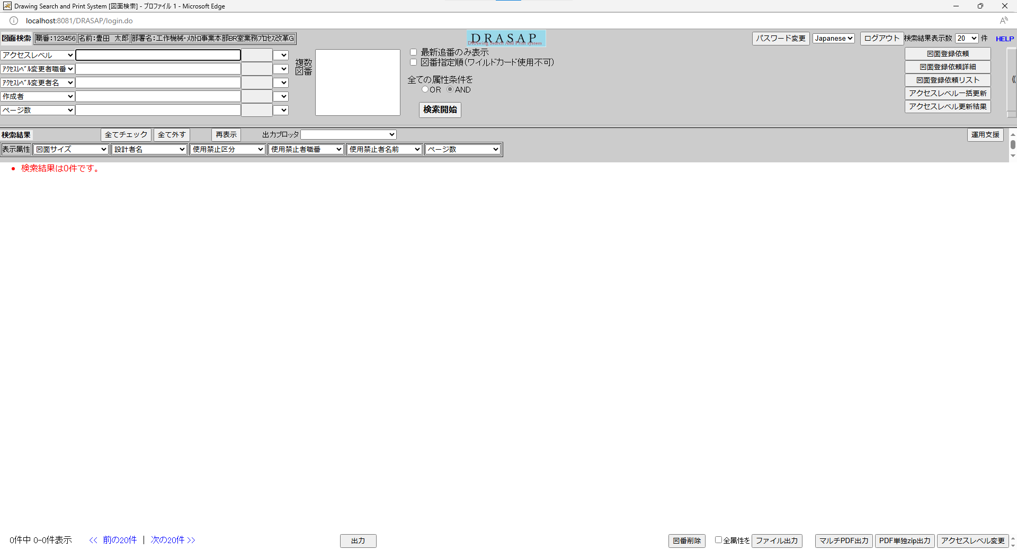
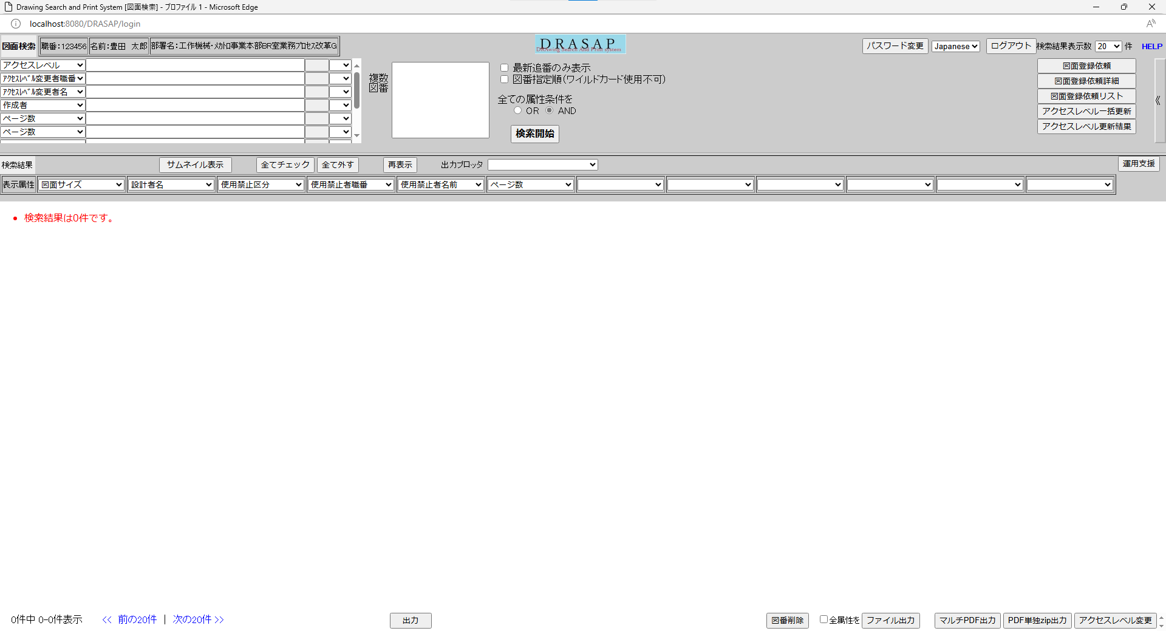

押下
押下

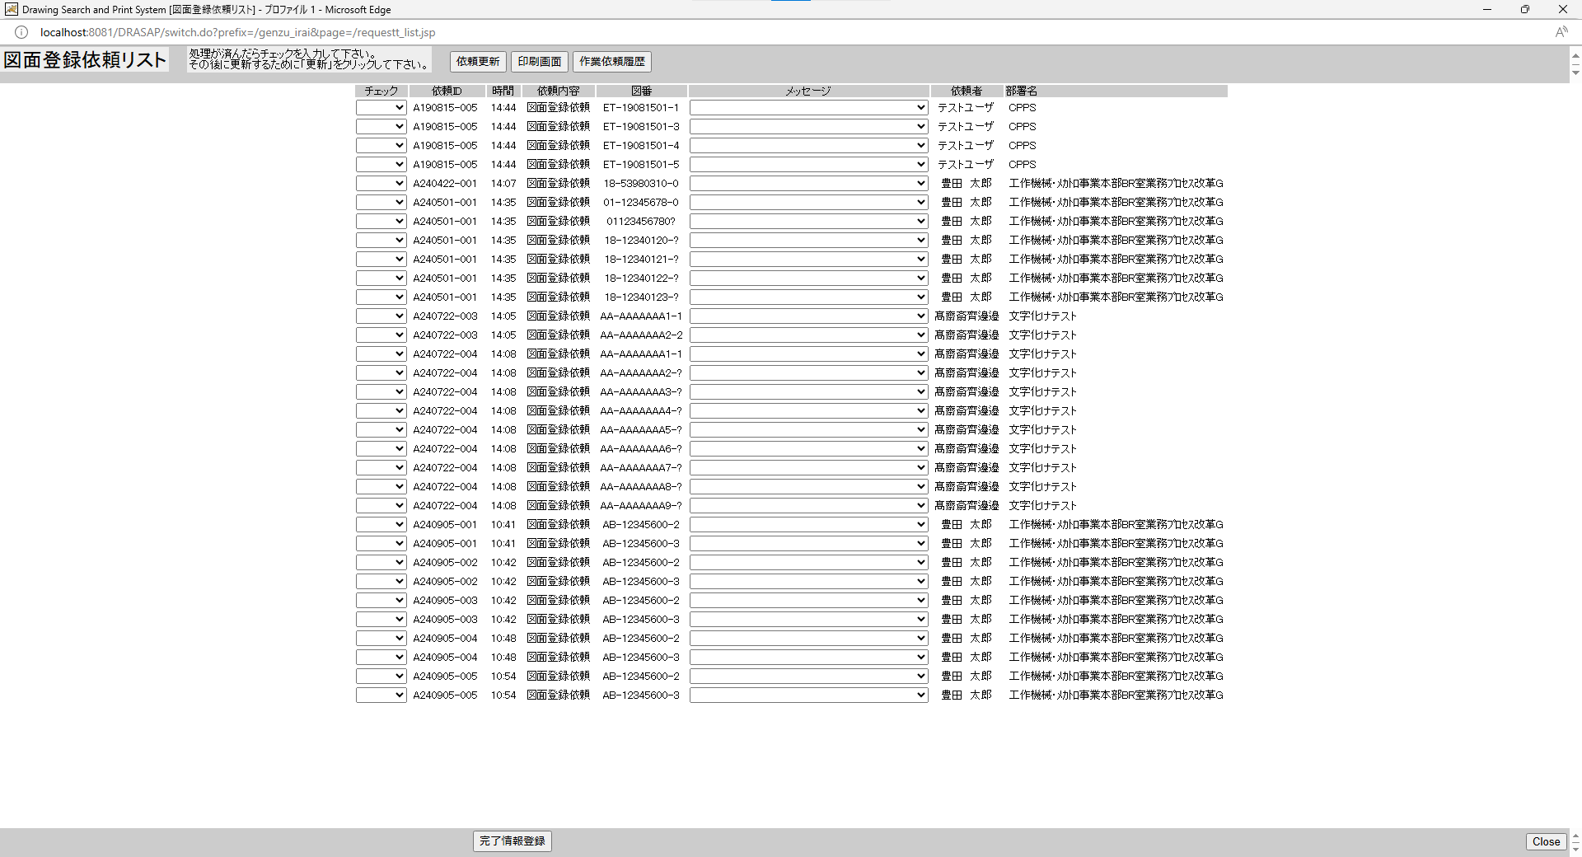
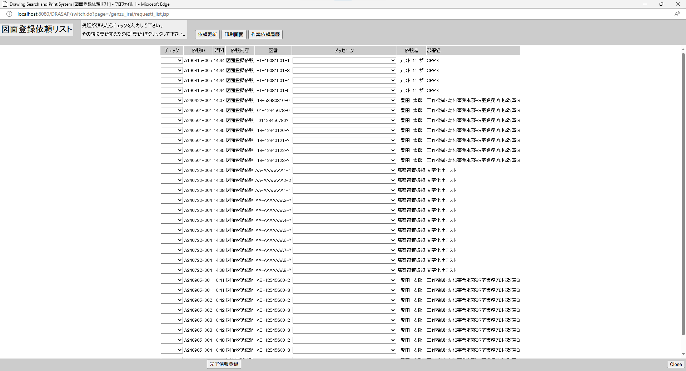

別ウィンドウでブラウザを起動する
別ウィンドウでブラウザを起動する

No.2~8
OLD | NEW

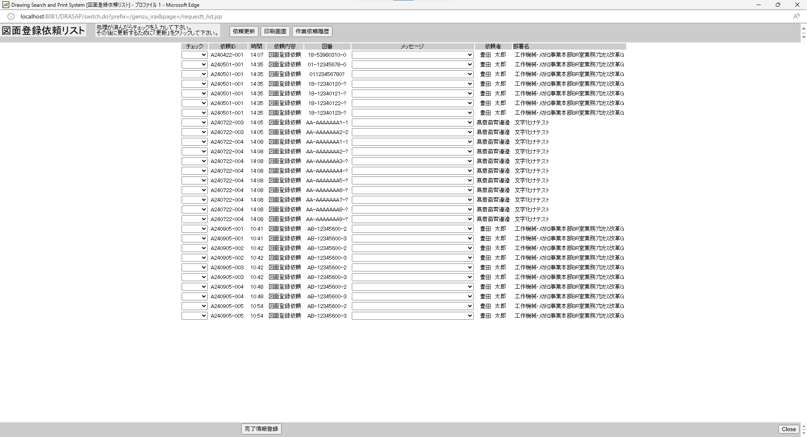
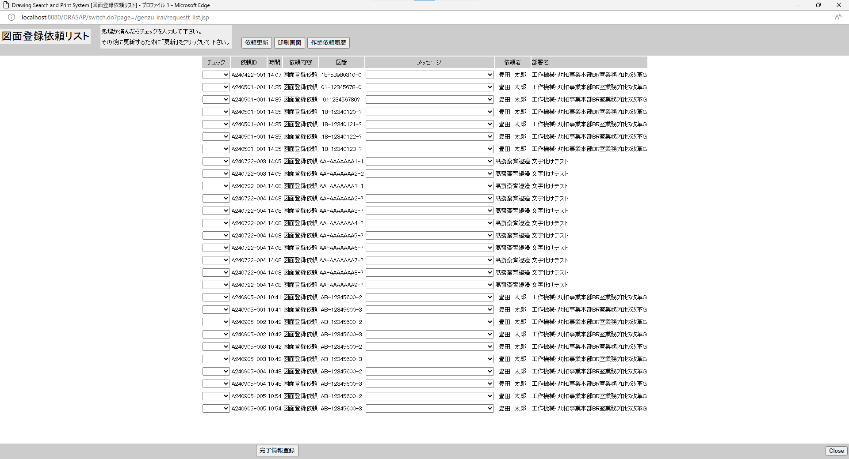

No.2
タイトルが下記の通り表示されること
Drawing Search and Print System [図面登録依頼リスト]
No.3
「図面登録依頼リスト」と表示されている
No.4
処理が済んだらチェックを入力して下さい。
その後に更新するために「更新」をクリックして下さい。
No.5
「依頼更新」ボタンがアクティブ状態で表示されていること
No.6
「印刷画面」ボタンがアクティブ状態で表示されていること
No.7
「作業履歴」ボタンがアクティブ状態で表示されていること
No.8
"依頼リストのラベルは、左から
チェック、依頼ID、時間、依頼内容、図番、メッセージ、依頼者、部署名と表示されていること

No.2
タイトルが下記の通り表示されること
Drawing Search and Print System [図面登録依頼リスト]
No.3
「図面登録依頼リスト」と表示されている
No.4
処理が済んだらチェックを入力して下さい。
その後に更新するために「更新」をクリックして下さい。
No.5
「依頼更新」ボタンがアクティブ状態で表示されていること
No.6
「印刷画面」ボタンがアクティブ状態で表示されていること
No.7
「作業履歴」ボタンがアクティブ状態で表示されていること
No.8
"依頼リストのラベルは、左から
チェック、依頼ID、時間、依頼内容、図番、メッセージ、依頼者、部署名と表示されていること

No.9~19
select * from JOB_REQUEST_TABLE where JOB_STAT = '0'
JOB_ID | JOB_NAME | ROW_NO | REQUEST | GOUKI_NO | CONTENT | START_NO | END_NO | MESSAGE | REQUEST_DATE | COPIES | STAMP_FLAG | SCALE_MODE | SCALE_SIZE | PRINTER_ID | JOB_STAT | TRANSIT_STAT | JOB_DATE | OUTPUT_STAT | OUTPUT_DATE | USER_ID | USER_NAME | DEPT_NAME | JOB_USER_ID | JOB_USER_NAME
A240501-001 | 図面登録依頼 | 1 | A | « NULL » | « NULL » | 01123456780 | « NULL » | « NULL » | 5/1/24 | « NULL » | 0 | « NULL » | « NULL » | « NULL » | 0 | « NULL » | « NULL » | 0 | « NULL » | 123456 | 豊田 太郎 | 工作機械･ﾒｶﾄﾛ事業本部BR室業務ﾌﾟﾛｾｽ改革G | « NULL » | « NULL »
A240501-001 | 図面登録依頼 | 2 | A | « NULL » | « NULL » | 01123456780? | « NULL » | « NULL » | 5/1/24 | « NULL » | 0 | « NULL » | « NULL » | « NULL » | 0 | « NULL » | « NULL » | 0 | « NULL » | 123456 | 豊田 太郎 | 工作機械･ﾒｶﾄﾛ事業本部BR室業務ﾌﾟﾛｾｽ改革G | « NULL » | « NULL »
A240501-001 | 図面登録依頼 | 3 | A | « NULL » | « NULL » | 1812340120? | 1812340124? | « NULL » | 5/1/24 | « NULL » | 0 | « NULL » | « NULL » | « NULL » | 0 | « NULL » | « NULL » | 0 | « NULL » | 123456 | 豊田 太郎 | 工作機械･ﾒｶﾄﾛ事業本部BR室業務ﾌﾟﾛｾｽ改革G | « NULL » | « NULL »
A240422-001 | 図面登録依頼 | 1 | A | « NULL » | « NULL » | 18539803100 | « NULL » | « NULL » | 4/22/24 | « NULL » | 0 | « NULL » | « NULL » | « NULL » | 0 | « NULL » | « NULL » | 0 | « NULL » | 123457 | 豊田 太郎 | 工作機械･ﾒｶﾄﾛ事業本部BR室業務ﾌﾟﾛｾｽ改革G | « NULL » | « NULL »
A211011-002 | 図面登録依頼 | 1 | A | « NULL » | « NULL » |  | « NULL » | « NULL » | 10/11/21 | « NULL » | 0 | « NULL » | « NULL » | « NULL » | 0 | « NULL » | « NULL » | 0 | « NULL » | 123456 | 豊田 太郎 | 工作機械･ﾒｶﾄﾛ事業本部BR室業務ﾌﾟﾛｾｽ改革G | « NULL » | « NULL »
A211011-001 | 図面登録依頼 | 1 | A | « NULL » | « NULL » | ET211011001 | « NULL » | « NULL » | 10/11/21 | « NULL » | 0 | « NULL » | « NULL » | « NULL » | 0 | « NULL » | « NULL » | 0 | « NULL » | 123456 | 豊田 太郎 | 工作機械･ﾒｶﾄﾛ事業本部BR室業務ﾌﾟﾛｾｽ改革G | « NULL » | « NULL »
A240722-003 | 図面登録依頼 | 1 | A | « NULL » | « NULL » | AAAAAAAAA11 | AAAAAAAAA22 | « NULL » | 7/22/24 | « NULL » | 0 | « NULL » | « NULL » | « NULL » | 0 | « NULL » | « NULL » | 0 | « NULL » | 123455 | 髙齋斎齊邊邉 | 文字化けテスト | « NULL » | « NULL »
A240722-004 | 図面登録依頼 | 1 | A | « NULL » | « NULL » | AAAAAAAAA11 | AAAAAAAAAAA | « NULL » | 7/22/24 | « NULL » | 0 | « NULL » | « NULL » | « NULL » | 0 | « NULL » | « NULL » | 0 | « NULL » | 123455 | 髙齋斎齊邊邉 | 文字化けテスト | « NULL » | « NULL »
A240905-001 | 図面登録依頼 | 1 | A | « NULL » | « NULL » | AB123456002 | AB123456003 | « NULL » | 9/5/24 | « NULL » | 0 | « NULL » | « NULL » | « NULL » | 0 | « NULL » | « NULL » | 0 | « NULL » | 123456 | 豊田 太郎 | 工作機械･ﾒｶﾄﾛ事業本部BR室業務ﾌﾟﾛｾｽ改革G | « NULL » | « NULL »
A240905-002 | 図面登録依頼 | 1 | A | « NULL » | « NULL » | AB123456002 | AB123456003 | « NULL » | 9/5/24 | « NULL » | 0 | « NULL » | « NULL » | « NULL » | 0 | « NULL » | « NULL » | 0 | « NULL » | 123456 | 豊田 太郎 | 工作機械･ﾒｶﾄﾛ事業本部BR室業務ﾌﾟﾛｾｽ改革G | « NULL » | « NULL »
A240905-004 | 図面登録依頼 | 1 | A | « NULL » | « NULL » | AB123456002 | AB123456003 | « NULL » | 9/5/24 | « NULL » | 0 | « NULL » | « NULL » | « NULL » | 0 | « NULL » | « NULL » | 0 | « NULL » | 123456 | 豊田 太郎 | 工作機械･ﾒｶﾄﾛ事業本部BR室業務ﾌﾟﾛｾｽ改革G | « NULL » | « NULL »
A240905-005 | 図面登録依頼 | 1 | A | « NULL » | « NULL » | AB123456002 | AB123456003 | « NULL » | 9/5/24 | « NULL » | 0 | « NULL » | « NULL » | « NULL » | 0 | « NULL » | « NULL » | 0 | « NULL » | 123456 | 豊田 太郎 | 工作機械･ﾒｶﾄﾛ事業本部BR室業務ﾌﾟﾛｾｽ改革G | « NULL » | « NULL »
A240905-003 | 図面登録依頼 | 1 | A | « NULL » | « NULL » | AB123456002 | AB123456003 | « NULL » | 9/5/24 | « NULL » | 0 | « NULL » | « NULL » | « NULL » | 0 | « NULL » | « NULL » | 0 | « NULL » | 123456 | 豊田 太郎 | 工作機械･ﾒｶﾄﾛ事業本部BR室業務ﾌﾟﾛｾｽ改革G | « NULL » | « NULL »

No.9
原図庫作業依頼テーブルの作業ステータスが未着手（=0）の図面登録依頼リストが表示されている

OLD |  |  |  |  |  |  |  |  |  |  |  |  |  |  |  |  |  |  |  |  |  |  |  |  | NEW

No.10
初期値は、「ブランク」となっている
No.11
原図庫作業依頼テーブルの依頼ID
No.12
依頼した時刻が「HH:MM」で表示されている
※図面登録依頼は、原則、その日のうちに処理することになっているので、日付情報が表示されていない
No.13
「図面登録依頼」と表示されている
No.14
図番展開後の図番
No.15
初期値は、ブランクになっている
No.16
依頼者名
No.17
依頼者部署名

No.10
初期値は、「ブランク」となっている
No.11
原図庫作業依頼テーブルの依頼ID
No.12
依頼した時刻が「HH:MM」で表示されている
※図面登録依頼は、原則、その日のうちに処理することになっているので、日付情報が表示されていない
No.13
「図面登録依頼」と表示されている
No.14
図番展開後の図番
No.15
初期値は、ブランクになっている
No.16
依頼者名
No.17
依頼者部署名
No.18
「完了情報登録」ボタンがアクティブ状態で表示されていること
No.19
「Close」ボタンが表示されていること
No.18
「完了情報登録」ボタンがアクティブ状態で表示されていること
No.19
「Close」ボタンが表示されていること

No.20
select * from JOB_REQUEST_TABLE where JOB_ID = 'A240422-001'
JOB_ID | JOB_NAME | ROW_NO | REQUEST | GOUKI_NO | CONTENT | START_NO | END_NO | MESSAGE | REQUEST_DATE | COPIES | STAMP_FLAG | SCALE_MODE | SCALE_SIZE | PRINTER_ID | JOB_STAT | TRANSIT_STAT | JOB_DATE | OUTPUT_STAT | OUTPUT_DATE | USER_ID | USER_NAME | DEPT_NAME | JOB_USER_ID | JOB_USER_NAME
A240422-001 | 図面登録依頼 | 1 | A | « NULL » | « NULL » | 18539803100 | « NULL » | « NULL » | 4/22/24 | « NULL » | 0 | « NULL » | « NULL » | « NULL » | 0 | « NULL » | « NULL » | 0 | « NULL » | 123457 | 豊田 太郎 | 工作機械･ﾒｶﾄﾛ事業本部BR室業務ﾌﾟﾛｾｽ改革G | « NULL » | « NULL »

select * from JOB_REQUEST_EXPAND_TABLE where JOB_ID = 'A240422-001'
SEQ_NO | JOB_ID | ROW_NO | EXPAND_DRWG_NO | EXIST | MESSAGE | JOB_USER_ID | JOB_USER_NAME | JOB_DATE
01 | A240422-001 | 1 | 18539803100 | « NULL » | « NULL » | « NULL » | « NULL » | « NULL »

OLD |  |  |  |  |  |  |  |  |  |  |  |  |  |  |  |  |  |  |  |  |  |  |  |  | NEW

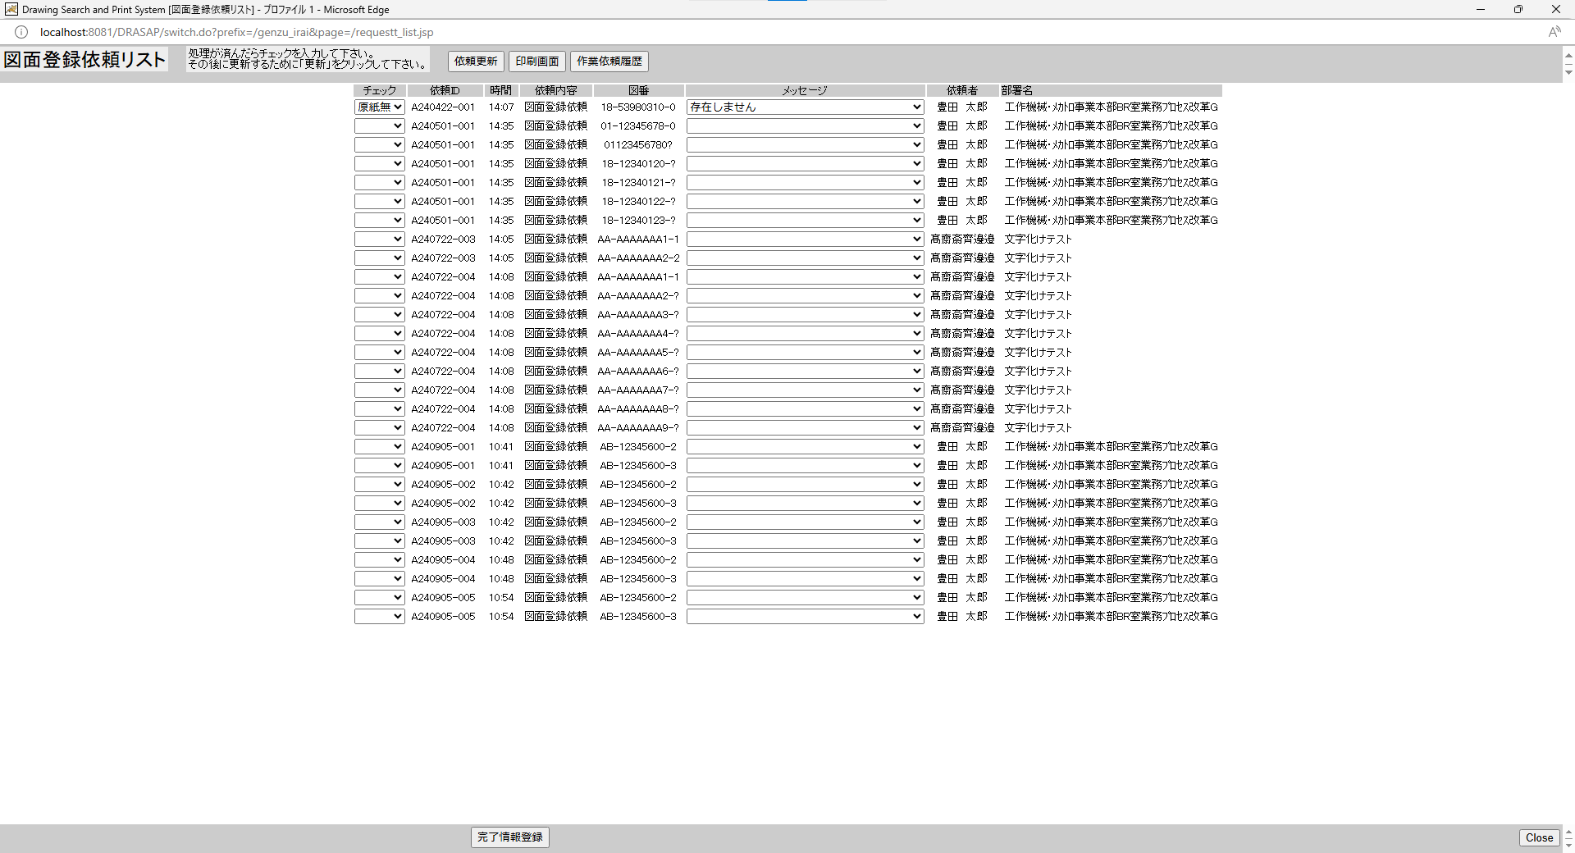
押下
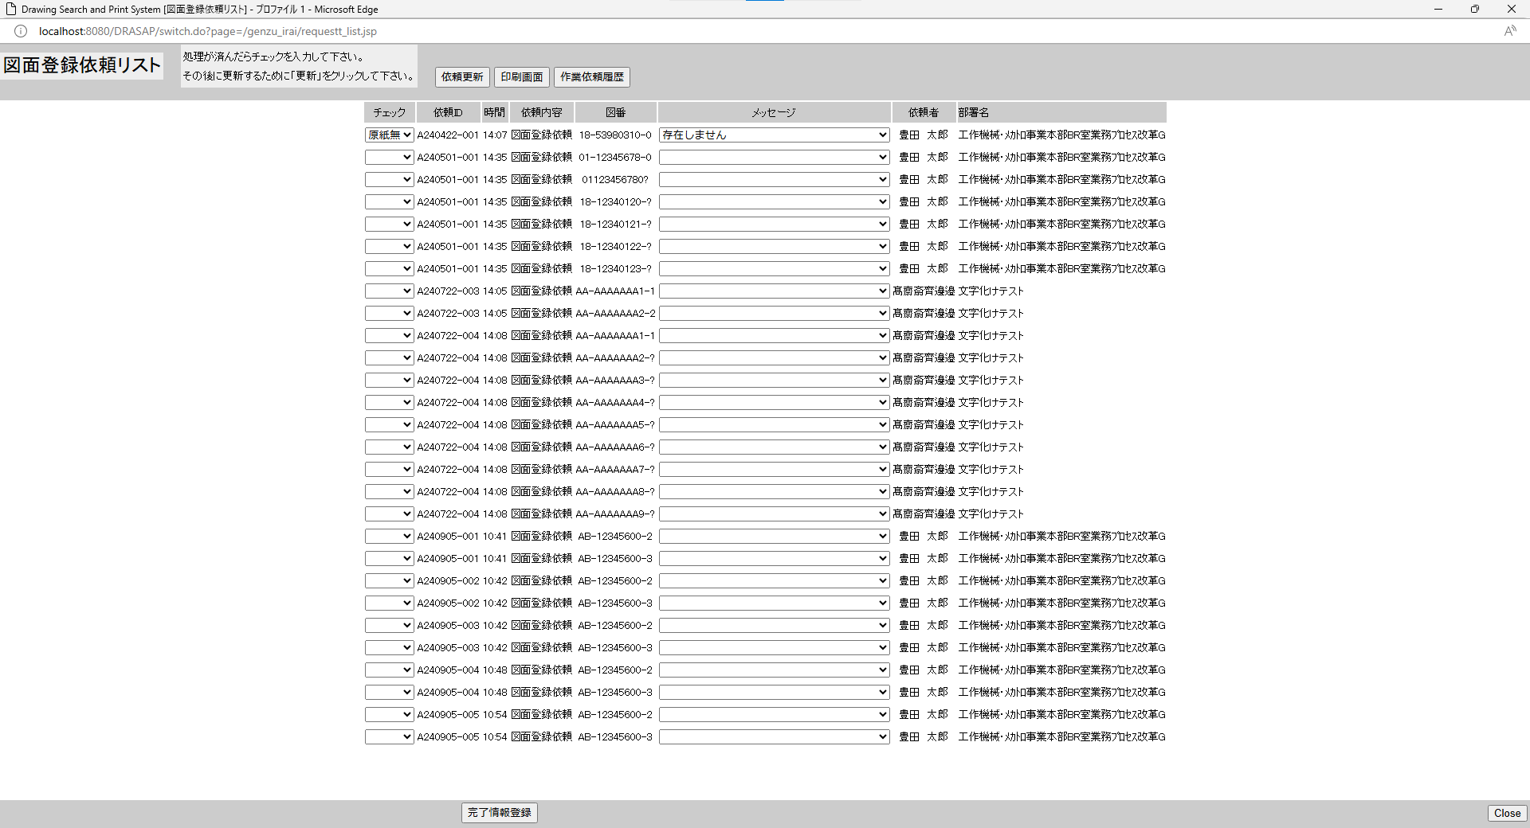
押下



原図庫作業依頼テーブル、原図庫作業依頼展開テーブルから未着手ジョブが検索され依頼リストが更新されること
原図庫作業依頼テーブル、原図庫作業依頼展開テーブルから未着手ジョブが検索され依頼リストが更新されること

No.21~26
OLD | NEW

押下
押下

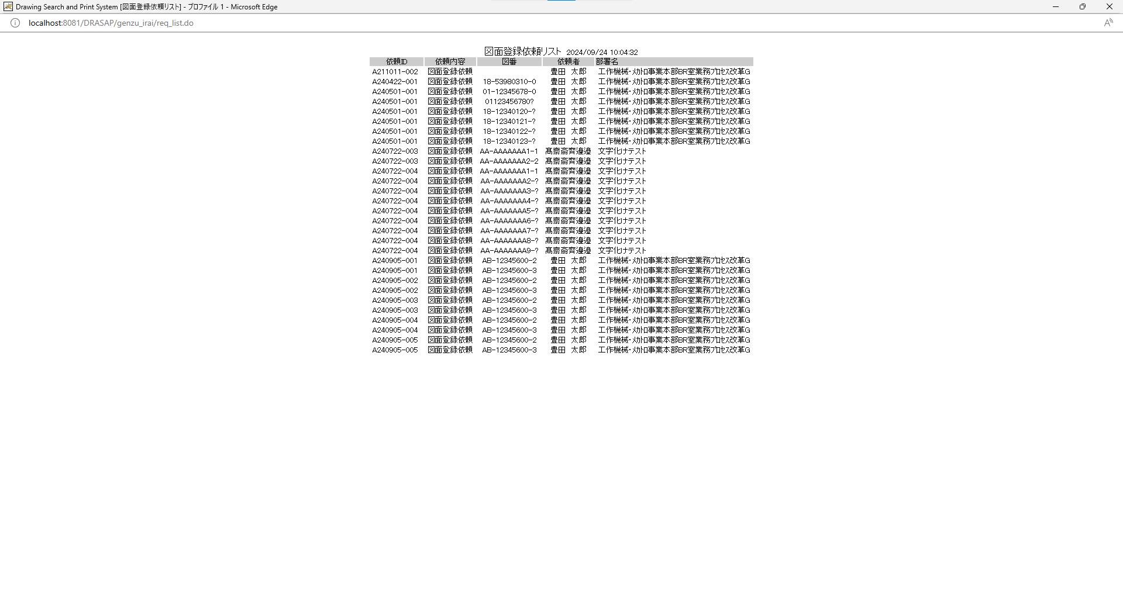


No.26
印刷画面を閉じるボタンは用意されていないので、×ボタンをクリックすると、画面を閉じられる。
画面遷移はないこと
No.26
印刷画面を閉じるボタンは用意されていないので、×ボタンをクリックすると、画面を閉じられる。
画面遷移はないこと

No.21
新しい画面を開いて図面登録依頼リストの内容を表示する。
No.22
タイトルが下記の通り表示されること
Drawing Search and Print System [図面登録依頼リスト]
No.23
「図面登録依頼リスト yyyy/mm/dd HH:MM:SS」と表示されている
No.24
依頼リストのラベルは、左から依頼ID、依頼内容、図番、依頼者、部署名と表示されていること
No.25
前画面でリスト表示されていた依頼内容から、項目ラベルで示されている項目が転記されている
テキスト表示で、入力可能項目はない。
No.26
印刷画面を閉じるボタンは用意されていないので、×ボタンをクリックすると、画面を閉じられる。
画面遷移はないこと

別ウィンドウでブラウザを起動する

原図庫作業依頼テーブル、原図庫作業依頼展開テーブルから未着手ジョブが検索され依頼リストが更新されること

No.21
新しい画面を開いて図面登録依頼リストの内容を表示する。
No.22
タイトルが下記の通り表示されること
Drawing Search and Print System [図面登録依頼リスト]
No.23
「図面登録依頼リスト yyyy/mm/dd HH:MM:SS」と表示されている
No.24
依頼リストのラベルは、左から依頼ID、依頼内容、図番、依頼者、部署名と表示されていること
No.25
前画面でリスト表示されていた依頼内容から、項目ラベルで示されている項目が転記されている
テキスト表示で、入力可能項目はない。
No.26
印刷画面を閉じるボタンは用意されていないので、×ボタンをクリックすると、画面を閉じられる。
画面遷移はないこと

No.27~32
OLD | NEW

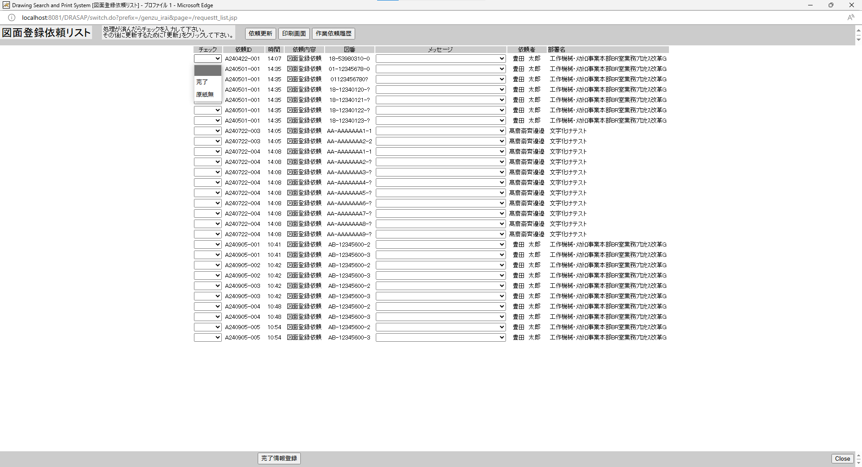
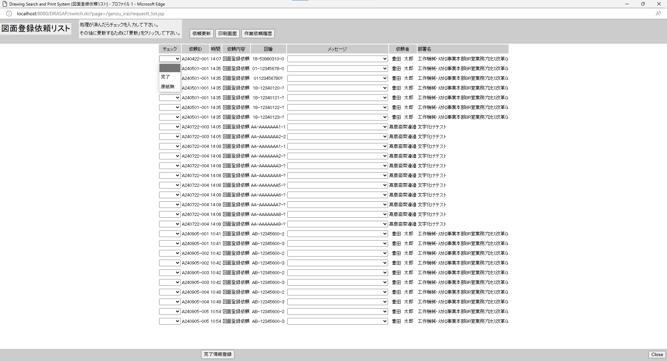

No.27
プルダウンメニューは、「ブランク」、「完了」、「原図無」の3項目の選択が可能になっている。

No.27
プルダウンメニューは、「ブランク」、「完了」、「原図無」の3項目の選択が可能になっている。

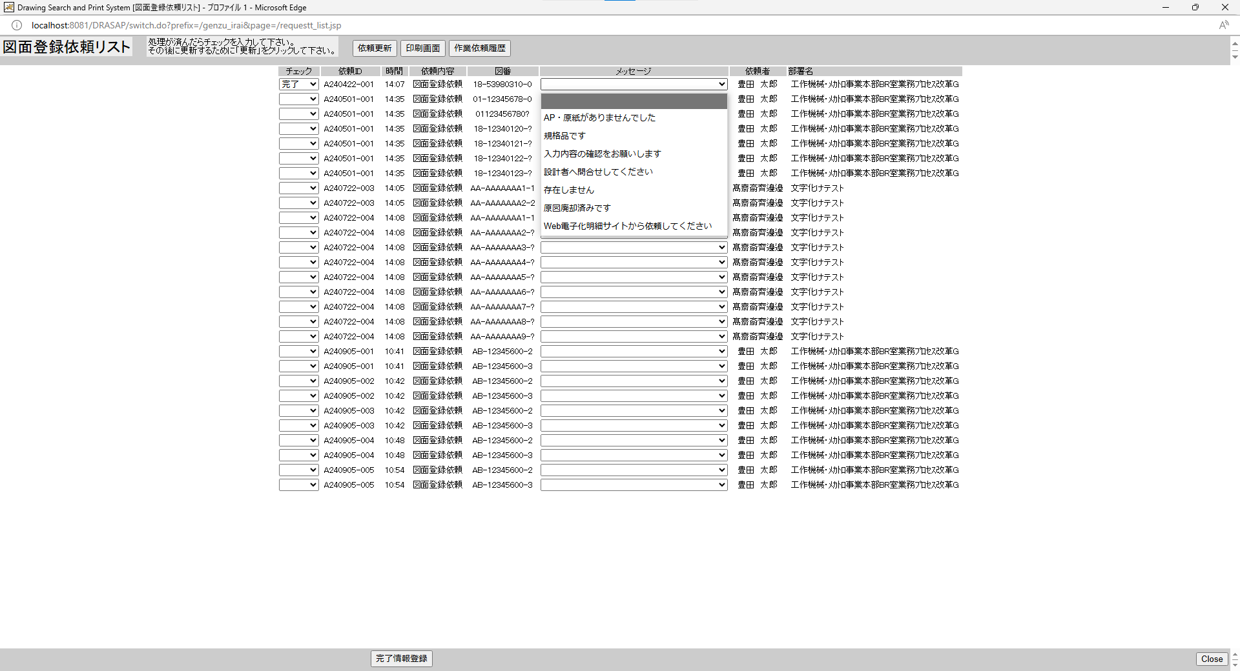
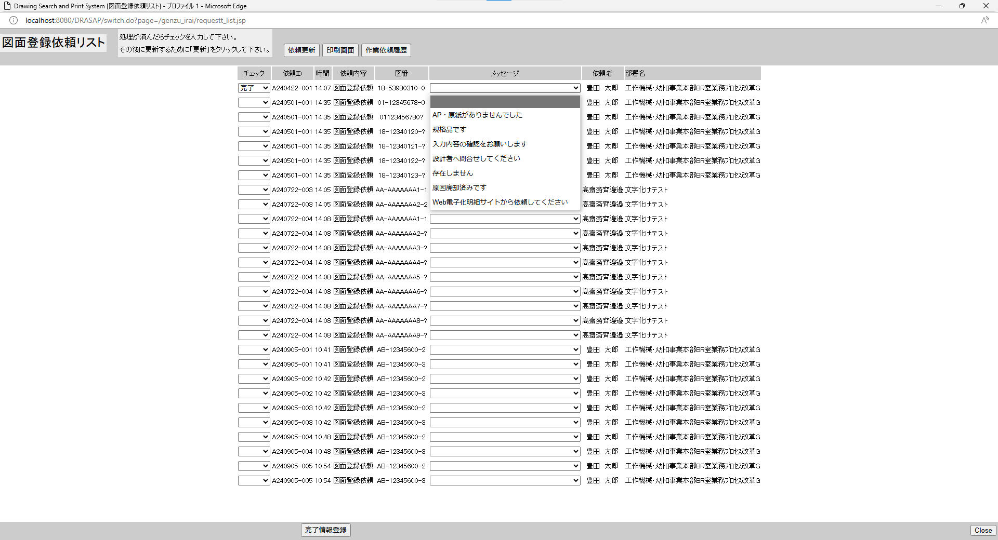

No.28
選択した項目がリストに表示されること

No.28
選択した項目がリストに表示されること

No.30
メッセージマスタに登録されているメッセージがプルダウンメニューで表示されること。
No.30
メッセージマスタに登録されているメッセージがプルダウンメニューで表示されること。

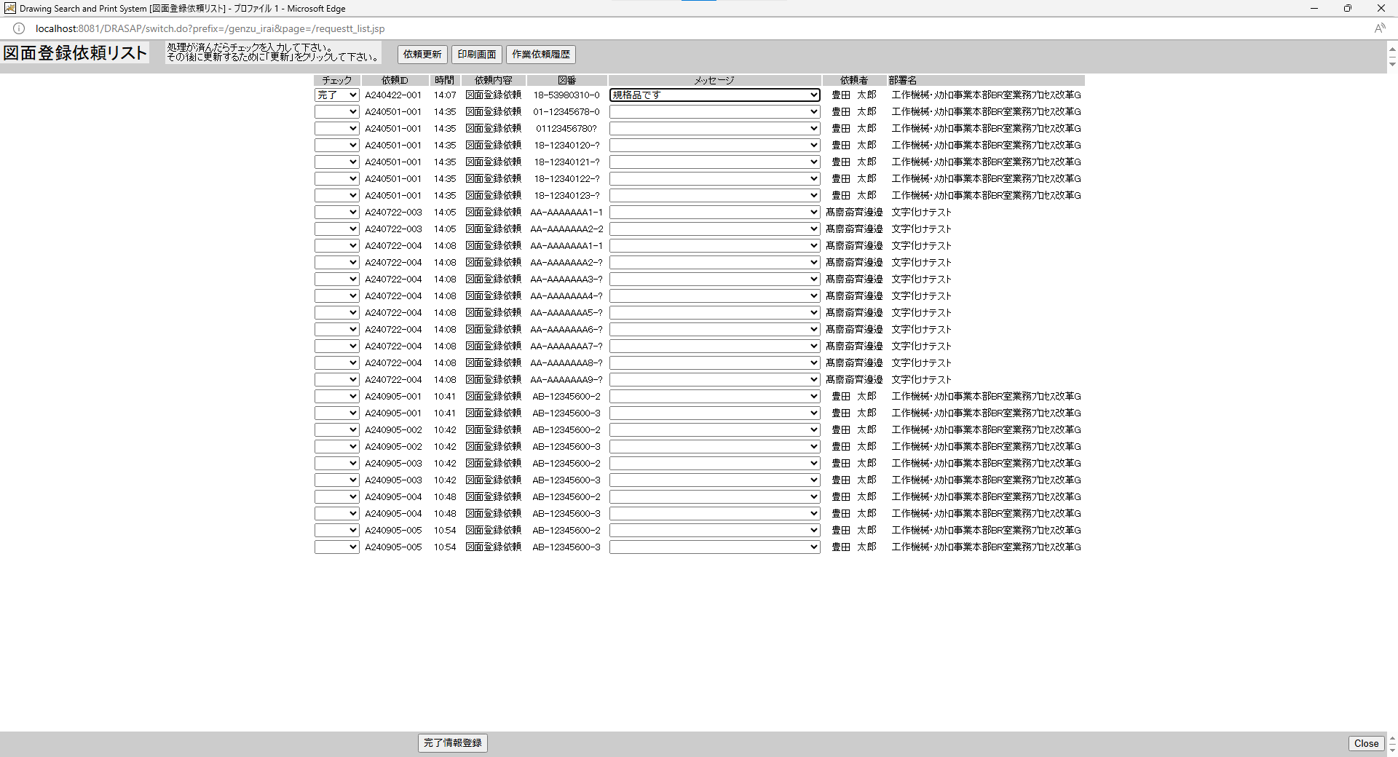
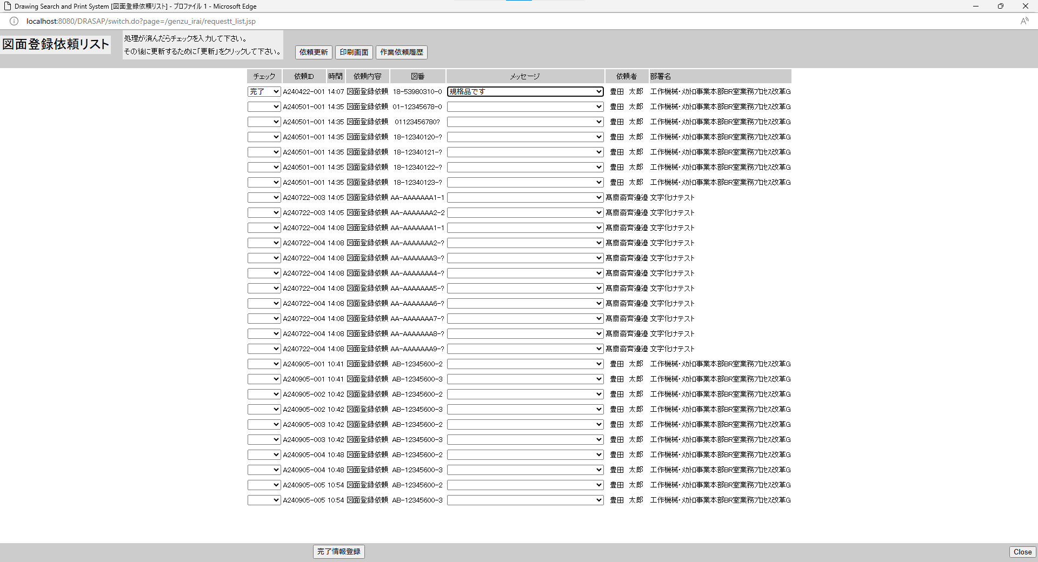

No.31
選択した項目がリストに表示されること
No.31
選択した項目がリストに表示されること


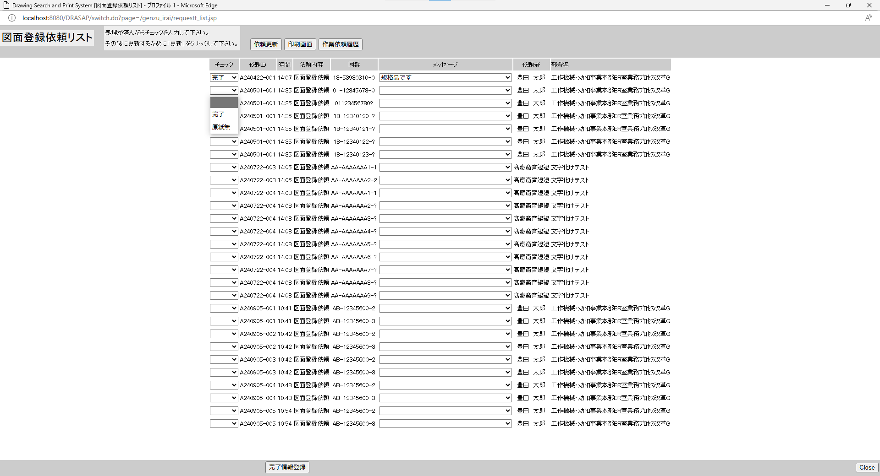


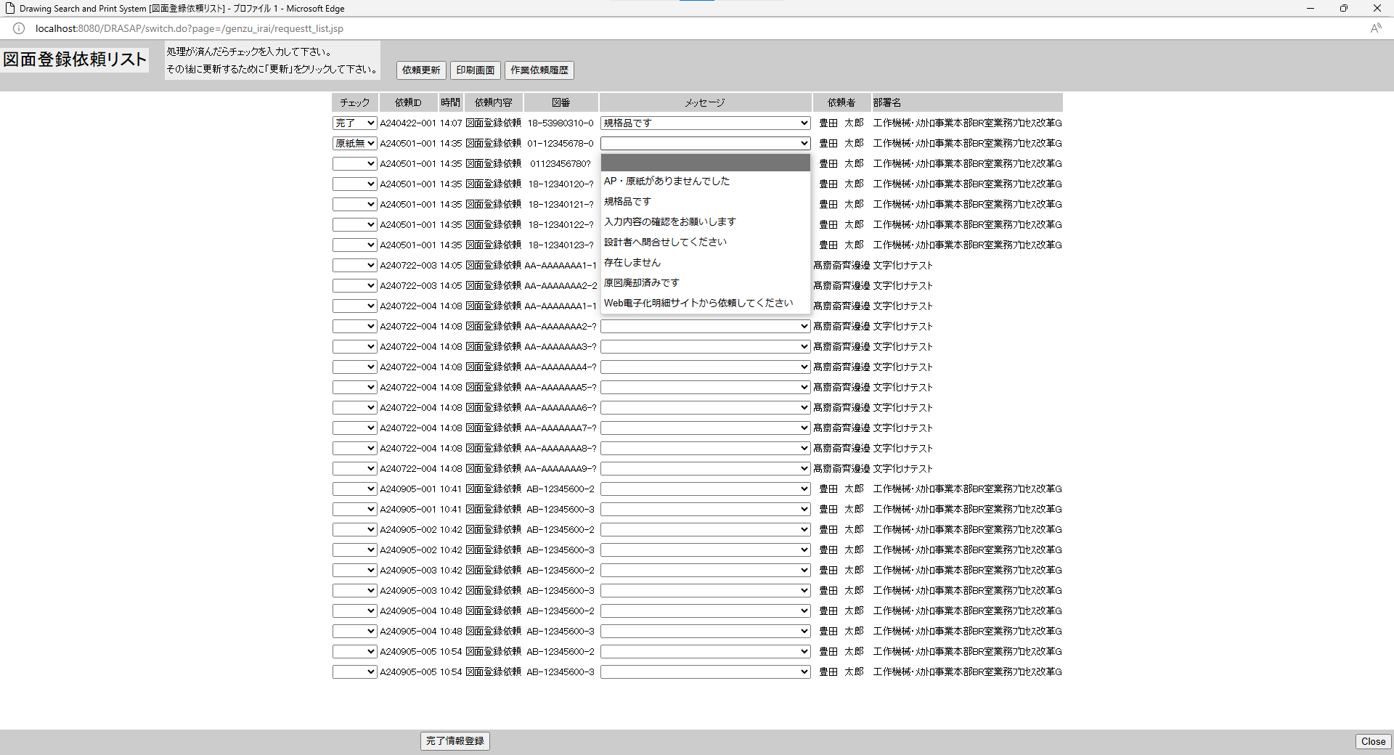

No.29
選択した項目がリストに表示されること

No.29
選択した項目がリストに表示されること

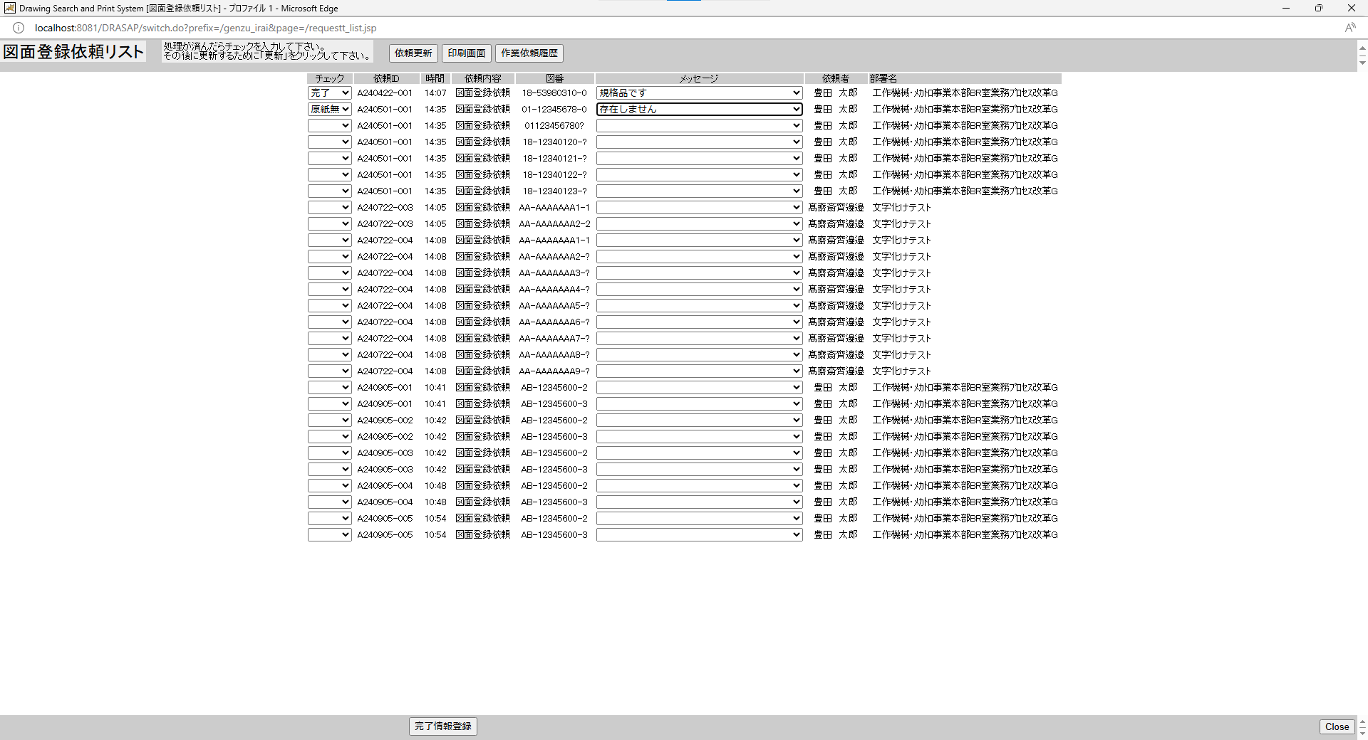
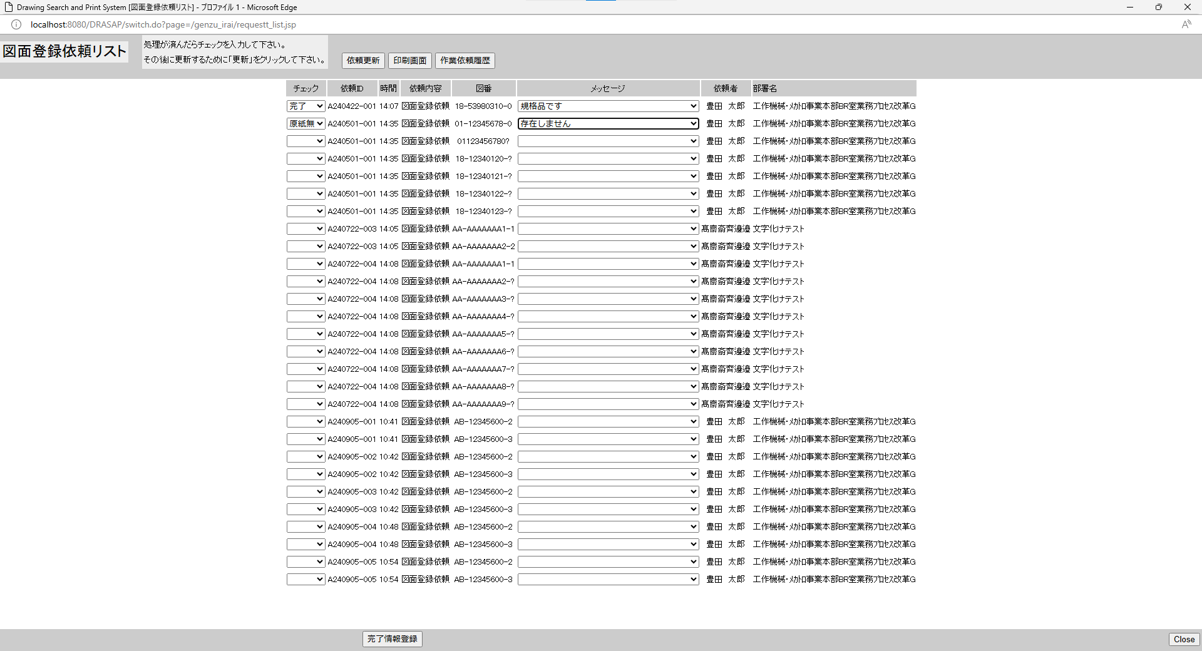

No.32
選択した項目がリストに表示されること

No.32
選択した項目がリストに表示されること

No.33~35
select * from JOB_REQUEST_TABLE where JOB_ID = 'A240422-001'
JOB_ID | JOB_NAME | ROW_NO | REQUEST | GOUKI_NO | CONTENT | START_NO | END_NO | MESSAGE | REQUEST_DATE | COPIES | STAMP_FLAG | SCALE_MODE | SCALE_SIZE | PRINTER_ID | JOB_STAT | TRANSIT_STAT | JOB_DATE | OUTPUT_STAT | OUTPUT_DATE | USER_ID | USER_NAME | DEPT_NAME | JOB_USER_ID | JOB_USER_NAME
A240422-001 | 図面登録依頼 | 1 | A | « NULL » | « NULL » | 18539803100 | « NULL » | « NULL » | 4/22/24 | « NULL » | 0 | « NULL » | « NULL » | « NULL » | 0 | « NULL » | « NULL » | 0 | « NULL » | 123457 | 豊田 太郎 | 工作機械･ﾒｶﾄﾛ事業本部BR室業務ﾌﾟﾛｾｽ改革G | « NULL » | « NULL »

select * from JOB_REQUEST_EXPAND_TABLE where JOB_ID = 'A240422-001'
SEQ_NO | JOB_ID | ROW_NO | EXPAND_DRWG_NO | EXIST | MESSAGE | JOB_USER_ID | JOB_USER_NAME | JOB_DATE
01 | A240422-001 | 1 | 18539803100 | « NULL » | « NULL » | « NULL » | « NULL » | « NULL »

OLD |  |  |  |  |  |  |  |  |  |  |  |  |  |  |  |  |  |  |  |  |  |  |  |  |  | NEW

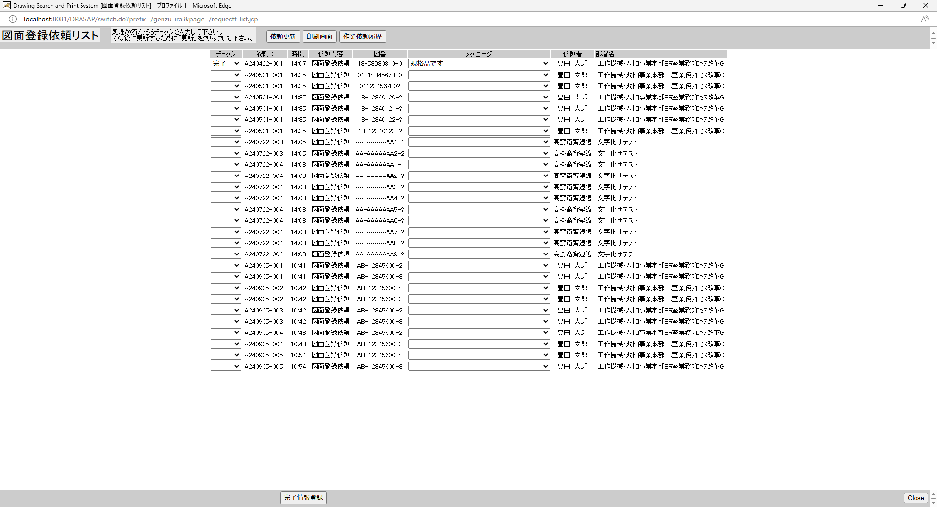
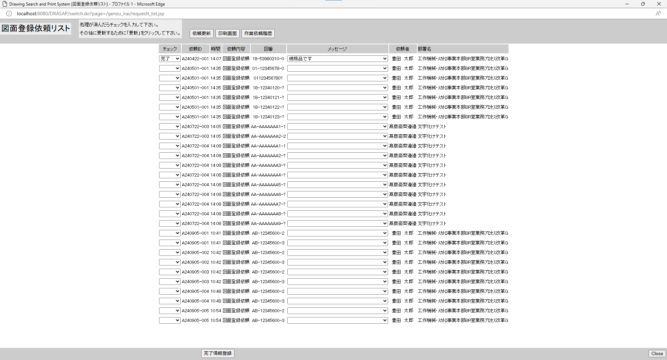

押下
押下

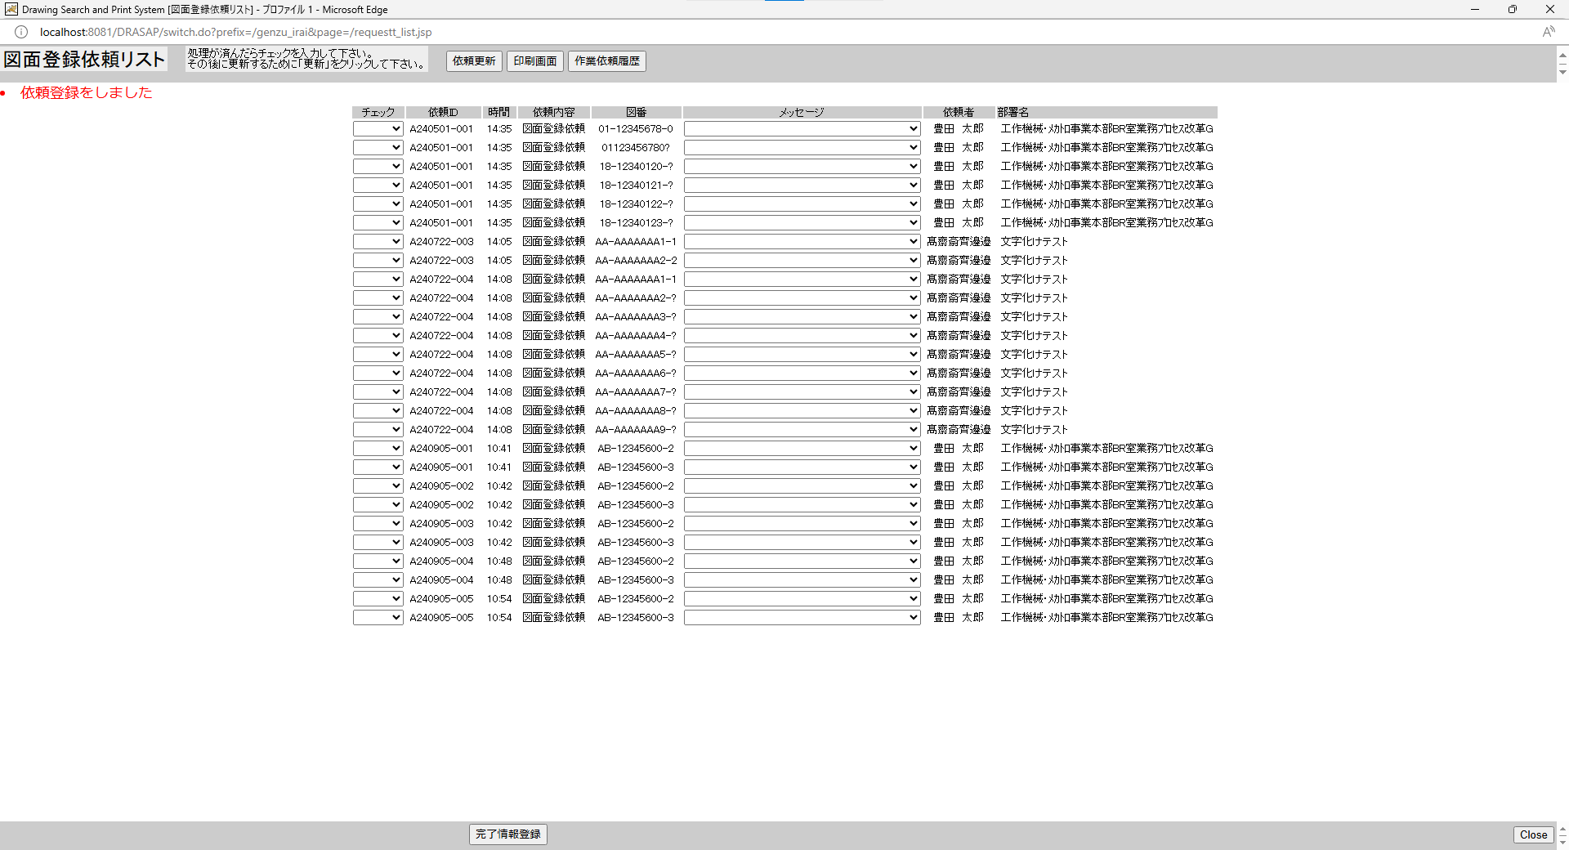
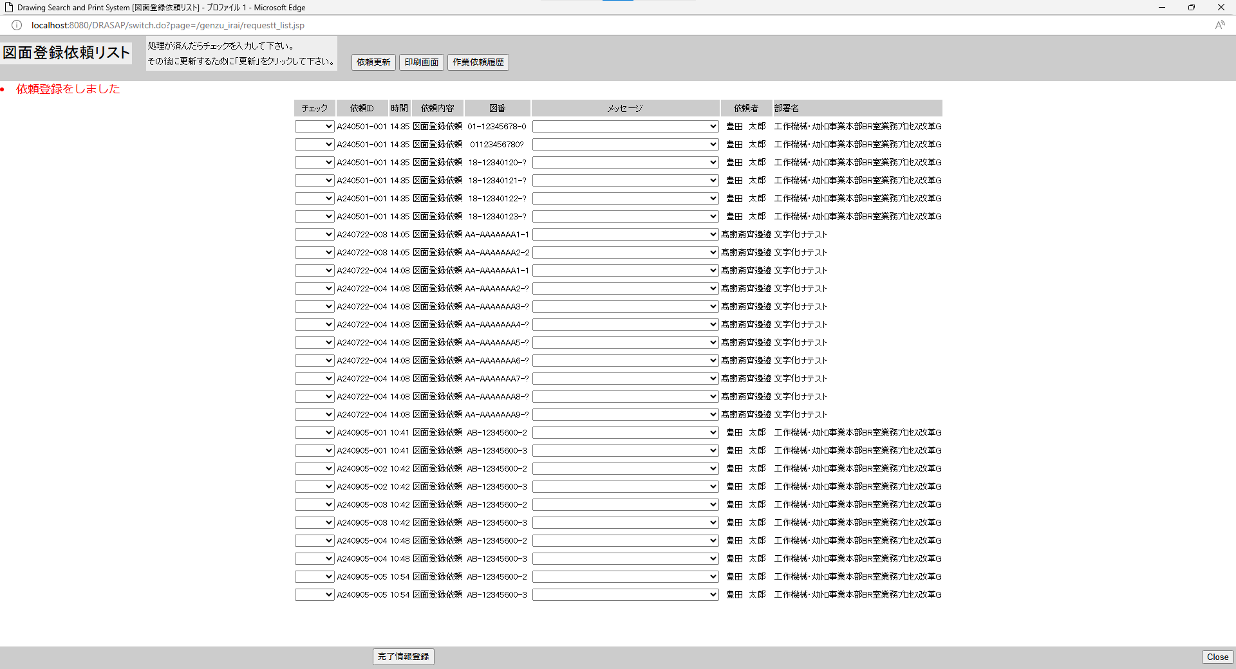

別ウィンドウでブラウザを起動する

select * from JOB_REQUEST_TABLE where JOB_ID = 'A240422-001' |  |  |  |  |  |  |  |  |  |  |  |  |  |  |  |  |  |  |  |  |  |  |  |  | select * from JOB_REQUEST_TABLE where JOB_ID = 'A240422-001'
JOB_ID | JOB_NAME | ROW_NO | REQUEST | GOUKI_NO | CONTENT | START_NO | END_NO | MESSAGE | REQUEST_DATE | COPIES | STAMP_FLAG | SCALE_MODE | SCALE_SIZE | PRINTER_ID | JOB_STAT | TRANSIT_STAT | JOB_DATE | OUTPUT_STAT | OUTPUT_DATE | USER_ID | USER_NAME | DEPT_NAME | JOB_USER_ID | JOB_USER_NAME | JOB_ID | JOB_NAME | ROW_NO | REQUEST | GOUKI_NO | CONTENT | START_NO | END_NO | MESSAGE | REQUEST_DATE | COPIES | STAMP_FLAG | SCALE_MODE | SCALE_SIZE | PRINTER_ID | JOB_STAT | TRANSIT_STAT | JOB_DATE | OUTPUT_STAT | OUTPUT_DATE | USER_ID | USER_NAME | DEPT_NAME | JOB_USER_ID | JOB_USER_NAME
A240422-001 | 図面登録依頼 | 1 | A | « NULL » | « NULL » | 18539803100 | « NULL » | « NULL » | 4/22/24 | « NULL » | 0 | « NULL » | « NULL » | « NULL » | 1 | « NULL » | 9/24/24 | 0 | « NULL » | 123457 | 豊田 太郎 | 工作機械･ﾒｶﾄﾛ事業本部BR室業務ﾌﾟﾛｾｽ改革G | 123456 | 豊田 太郎 | A240422-001 | 図面登録依頼 | 1 | A | « NULL » | « NULL » | 18539803100 | « NULL » | « NULL » | 4/22/24 | « NULL » | 0 | « NULL » | « NULL » | « NULL » | 1 | « NULL » | 9/24/24 | 0 | « NULL » | 123457 | 豊田 太郎 | 工作機械･ﾒｶﾄﾛ事業本部BR室業務ﾌﾟﾛｾｽ改革G | 123456 | 豊田 太郎

select * from JOB_REQUEST_EXPAND_TABLE where JOB_ID = 'A240422-001' |  |  |  |  |  |  |  |  |  |  |  |  |  |  |  |  |  |  |  |  |  |  |  |  | select * from JOB_REQUEST_EXPAND_TABLE where JOB_ID = 'A240422-001'
SEQ_NO | JOB_ID | ROW_NO | EXPAND_DRWG_NO | EXIST | MESSAGE | JOB_USER_ID | JOB_USER_NAME | JOB_DATE |  |  |  |  |  |  |  |  |  |  |  |  |  |  |  |  | SEQ_NO | JOB_ID | ROW_NO | EXPAND_DRWG_NO | EXIST | MESSAGE | JOB_USER_ID | JOB_USER_NAME | JOB_DATE
01 | A240422-001 | 1 | 18539803100 | 1 | 規格品です | 123456 | 豊田 太郎 | 9/24/24 |  |  |  |  |  |  |  |  |  |  |  |  |  |  |  |  | 01 | A240422-001 | 1 | 18539803100 | 1 | 規格品です | 123456 | 豊田 太郎 | 9/24/24

No.36~40
select * from JOB_REQUEST_TABLE where REQUEST = 'A'
JOB_ID | JOB_NAME | ROW_NO | REQUEST | GOUKI_NO | CONTENT | START_NO | END_NO | MESSAGE | REQUEST_DATE | COPIES | STAMP_FLAG | SCALE_MODE | SCALE_SIZE | PRINTER_ID | JOB_STAT | TRANSIT_STAT | JOB_DATE | OUTPUT_STAT | OUTPUT_DATE | USER_ID | USER_NAME | DEPT_NAME | JOB_USER_ID | JOB_USER_NAME
A240501-001 | 図面登録依頼 | 1 | A | « NULL » | « NULL » | 01123456780 | « NULL » | « NULL » | 5/1/24 | « NULL » | 0 | « NULL » | « NULL » | « NULL » | 0 | « NULL » | « NULL » | 0 | « NULL » | 123456 | 豊田 太郎 | 工作機械･ﾒｶﾄﾛ事業本部BR室業務ﾌﾟﾛｾｽ改革G | « NULL » | « NULL »
A240501-001 | 図面登録依頼 | 2 | A | « NULL » | « NULL » | 01123456780? | « NULL » | « NULL » | 5/1/24 | « NULL » | 0 | « NULL » | « NULL » | « NULL » | 0 | « NULL » | « NULL » | 0 | « NULL » | 123456 | 豊田 太郎 | 工作機械･ﾒｶﾄﾛ事業本部BR室業務ﾌﾟﾛｾｽ改革G | « NULL » | « NULL »
A240501-001 | 図面登録依頼 | 3 | A | « NULL » | « NULL » | 1812340120? | 1812340124? | « NULL » | 5/1/24 | « NULL » | 0 | « NULL » | « NULL » | « NULL » | 0 | « NULL » | « NULL » | 0 | « NULL » | 123456 | 豊田 太郎 | 工作機械･ﾒｶﾄﾛ事業本部BR室業務ﾌﾟﾛｾｽ改革G | « NULL » | « NULL »
A190815-005 | 図面登録依頼 | 1 | A | « NULL » | « NULL » | ET190815010 | ET190815015 | 規格品です | 8/15/19 | « NULL » | 0 | « NULL » | « NULL » | « NULL » | 2 | « NULL » | 7/19/24 | 0 | « NULL » | 999999 | テストユーザ | CPPS | 123455 | 髙齋斎齊邊邉
A240422-001 | 図面登録依頼 | 1 | A | « NULL » | « NULL » | 18539803100 | « NULL » | « NULL » | 4/22/24 | « NULL » | 0 | « NULL » | « NULL » | « NULL » | 1 | « NULL » | 9/24/24 | 0 | « NULL » | 123457 | 豊田 太郎 | 工作機械･ﾒｶﾄﾛ事業本部BR室業務ﾌﾟﾛｾｽ改革G | 123456 | 豊田 太郎
A211011-002 | 図面登録依頼 | 1 | A | « NULL » | « NULL » |  | « NULL » | « NULL » | 10/11/21 | « NULL » | 0 | « NULL » | « NULL » | « NULL » | 0 | « NULL » | « NULL » | 0 | « NULL » | 123456 | 豊田 太郎 | 工作機械･ﾒｶﾄﾛ事業本部BR室業務ﾌﾟﾛｾｽ改革G | « NULL » | « NULL »
A211011-001 | 図面登録依頼 | 1 | A | « NULL » | « NULL » | ET211011001 | « NULL » | « NULL » | 10/11/21 | « NULL » | 0 | « NULL » | « NULL » | « NULL » | 0 | « NULL » | « NULL » | 0 | « NULL » | 123456 | 豊田 太郎 | 工作機械･ﾒｶﾄﾛ事業本部BR室業務ﾌﾟﾛｾｽ改革G | « NULL » | « NULL »
A240722-003 | 図面登録依頼 | 1 | A | « NULL » | « NULL » | AAAAAAAAA11 | AAAAAAAAA22 | « NULL » | 7/22/24 | « NULL » | 0 | « NULL » | « NULL » | « NULL » | 0 | « NULL » | « NULL » | 0 | « NULL » | 123455 | 髙齋斎齊邊邉 | 文字化けテスト | « NULL » | « NULL »
A240722-004 | 図面登録依頼 | 1 | A | « NULL » | « NULL » | AAAAAAAAA11 | AAAAAAAAAAA | « NULL » | 7/22/24 | « NULL » | 0 | « NULL » | « NULL » | « NULL » | 0 | « NULL » | « NULL » | 0 | « NULL » | 123455 | 髙齋斎齊邊邉 | 文字化けテスト | « NULL » | « NULL »
A240905-001 | 図面登録依頼 | 1 | A | « NULL » | « NULL » | AB123456002 | AB123456003 | « NULL » | 9/5/24 | « NULL » | 0 | « NULL » | « NULL » | « NULL » | 0 | « NULL » | « NULL » | 0 | « NULL » | 123456 | 豊田 太郎 | 工作機械･ﾒｶﾄﾛ事業本部BR室業務ﾌﾟﾛｾｽ改革G | « NULL » | « NULL »
A240905-002 | 図面登録依頼 | 1 | A | « NULL » | « NULL » | AB123456002 | AB123456003 | « NULL » | 9/5/24 | « NULL » | 0 | « NULL » | « NULL » | « NULL » | 0 | « NULL » | « NULL » | 0 | « NULL » | 123456 | 豊田 太郎 | 工作機械･ﾒｶﾄﾛ事業本部BR室業務ﾌﾟﾛｾｽ改革G | « NULL » | « NULL »
A240905-004 | 図面登録依頼 | 1 | A | « NULL » | « NULL » | AB123456002 | AB123456003 | « NULL » | 9/5/24 | « NULL » | 0 | « NULL » | « NULL » | « NULL » | 0 | « NULL » | « NULL » | 0 | « NULL » | 123456 | 豊田 太郎 | 工作機械･ﾒｶﾄﾛ事業本部BR室業務ﾌﾟﾛｾｽ改革G | « NULL » | « NULL »
A240905-005 | 図面登録依頼 | 1 | A | « NULL » | « NULL » | AB123456002 | AB123456003 | « NULL » | 9/5/24 | « NULL » | 0 | « NULL » | « NULL » | « NULL » | 0 | « NULL » | « NULL » | 0 | « NULL » | 123456 | 豊田 太郎 | 工作機械･ﾒｶﾄﾛ事業本部BR室業務ﾌﾟﾛｾｽ改革G | « NULL » | « NULL »
A240905-003 | 図面登録依頼 | 1 | A | « NULL » | « NULL » | AB123456002 | AB123456003 | « NULL » | 9/5/24 | « NULL » | 0 | « NULL » | « NULL » | « NULL » | 0 | « NULL » | « NULL » | 0 | « NULL » | 123456 | 豊田 太郎 | 工作機械･ﾒｶﾄﾛ事業本部BR室業務ﾌﾟﾛｾｽ改革G | « NULL » | « NULL »

select * from JOB_REQUEST_EXPAND_TABLE where EXIST = '1'
SEQ_NO | JOB_ID | ROW_NO | EXPAND_DRWG_NO | EXIST | MESSAGE | JOB_USER_ID | JOB_USER_NAME | JOB_DATE
05 | A240501-001 | 3 | 1812340124? | 1 | 存在しません | 123455 | 髙齋斎齊邊邉 | 7/19/24
01 | A240422-001 | 1 | 18539803100 | 1 | 規格品です | 123456 | 豊田 太郎 | 9/24/24
10 | A240722-004 | 1 | AAAAAAAAAAA | 1 | 規格品です | 123456 | 豊田 太郎 | 9/5/24

OLD |  |  |  |  |  |  |  |  |  |  |  |  |  |  |  |  |  |  |  |  |  |  |  |  | NEW

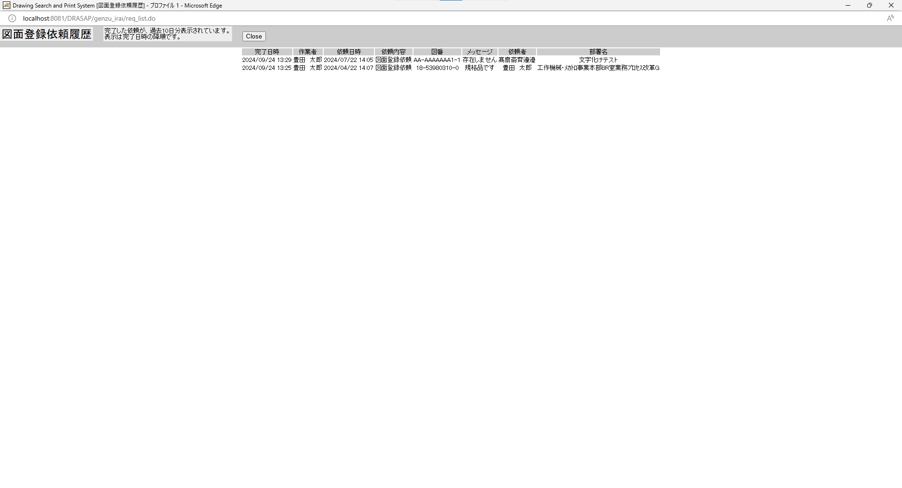
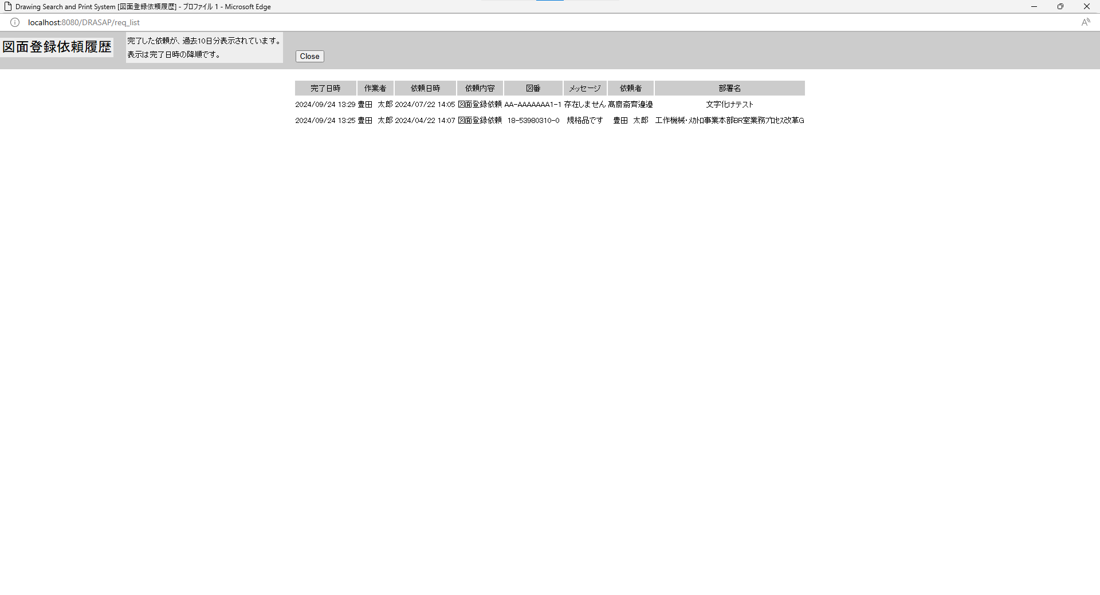

No.36
タイトルが下記の通り表示されること Drawing Search and Print System [図面登録依頼履歴]
No.37
「図面登録依頼履歴」と表示されている 以下の説明文が表示されていること
No.38 完了した依頼が、過去10日分表示されています。
No.39 表示は完了日時の降順です。 依頼リストのラベルは、左から完了日時、作業者、依頼日時、依頼内容、図番、メッセージ、依頼者、部署名と表示されていること ・図番単位に完了日時の降順に表示されている。
No.40 ・原図庫作業依頼テーブルと原図庫作業依頼展開テーブルを依頼IDと行番号で結合して、 依頼区分が'A'(=図面登録依頼)で、作業ステータスが'1'(=完了)のもの検索してリスト表示する。 ・リストに表示する各項目は、以下の通りである。 完了日時（yyyy/mm/dd hh:mm）、作業者名、依頼日時（yyyy/mm/dd hh:mm）、依頼内容 （=図面登録依頼）、(展開後の)図番、メッセージ、依頼者、依頼者の部署名の8項目のリストとする。

No.36
タイトルが下記の通り表示されること Drawing Search and Print System [図面登録依頼履歴]
No.37
「図面登録依頼履歴」と表示されている 以下の説明文が表示されていること
No.38 完了した依頼が、過去10日分表示されています。
No.39 表示は完了日時の降順です。 依頼リストのラベルは、左から完了日時、作業者、依頼日時、依頼内容、図番、メッセージ、依頼者、部署名と表示されていること ・図番単位に完了日時の降順に表示されている。
No.40 ・原図庫作業依頼テーブルと原図庫作業依頼展開テーブルを依頼IDと行番号で結合して、 依頼区分が'A'(=図面登録依頼)で、作業ステータスが'1'(=完了)のもの検索してリスト表示する。 ・リストに表示する各項目は、以下の通りである。 完了日時（yyyy/mm/dd hh:mm）、作業者名、依頼日時（yyyy/mm/dd hh:mm）、依頼内容 （=図面登録依頼）、(展開後の)図番、メッセージ、依頼者、依頼者の部署名の8項目のリストとする。

No.41~43
select * from JOB_REQUEST_EXPAND_TABLE where EXIST = '1'
JOB_ID | JOB_NAME | ROW_NO | REQUEST | GOUKI_NO | CONTENT | START_NO | END_NO | MESSAGE | REQUEST_DATE | COPIES | STAMP_FLAG | SCALE_MODE | SCALE_SIZE | PRINTER_ID | JOB_STAT | TRANSIT_STAT | JOB_DATE | OUTPUT_STAT | OUTPUT_DATE | USER_ID | USER_NAME | DEPT_NAME | JOB_USER_ID | JOB_USER_NAME
« NULL » | « NULL » | « NULL » | « NULL » | « NULL » | « NULL » | « NULL » | « NULL » | « NULL » | « NULL » | « NULL » | « NULL » | « NULL » | « NULL » | « NULL » | « NULL » | « NULL » | « NULL » | « NULL » | « NULL » | « NULL » | « NULL » | « NULL » | « NULL » | « NULL »

OLD |  |  |  |  |  |  |  |  |  |  |  |  |  |  |  |  |  |  |  |  |  |  |  |  | NEW

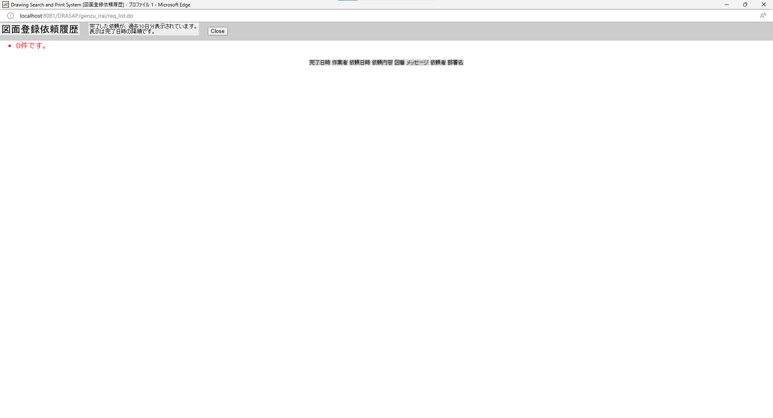
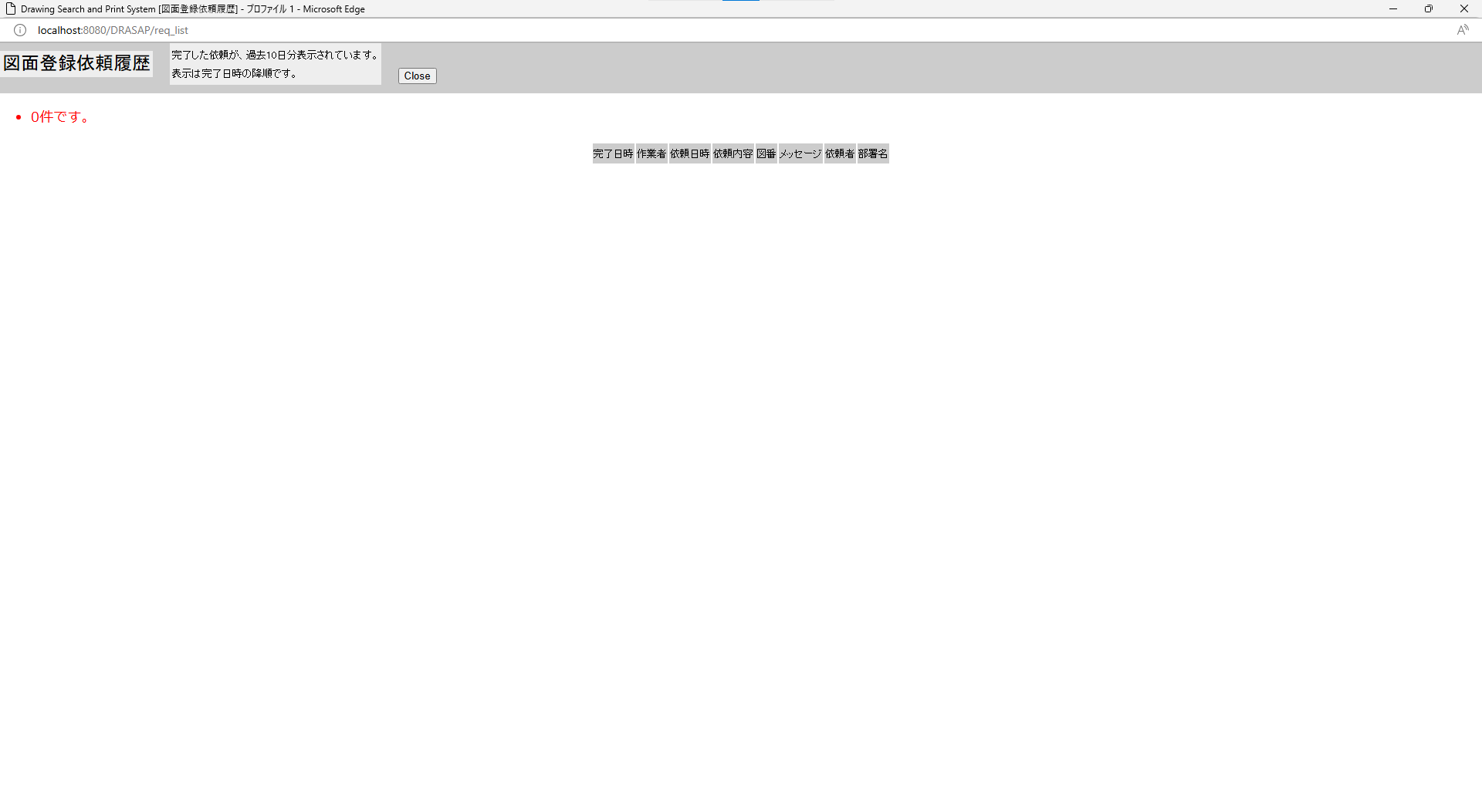

No.41
リストには、何も表示されないこと
No.42 画面左上に、「・0件です。」と表示されている。 「Close」ボタンが表示されている。
No.43
作業履歴画面がクローズされること。 呼出し元への画面遷移はなし。

No.41
リストには、何も表示されないこと
No.42 画面左上に、「・0件です。」と表示されている。 「Close」ボタンが表示されている。
No.43
作業履歴画面がクローズされること。 呼出し元への画面遷移はなし。

No.44
OLD | NEW

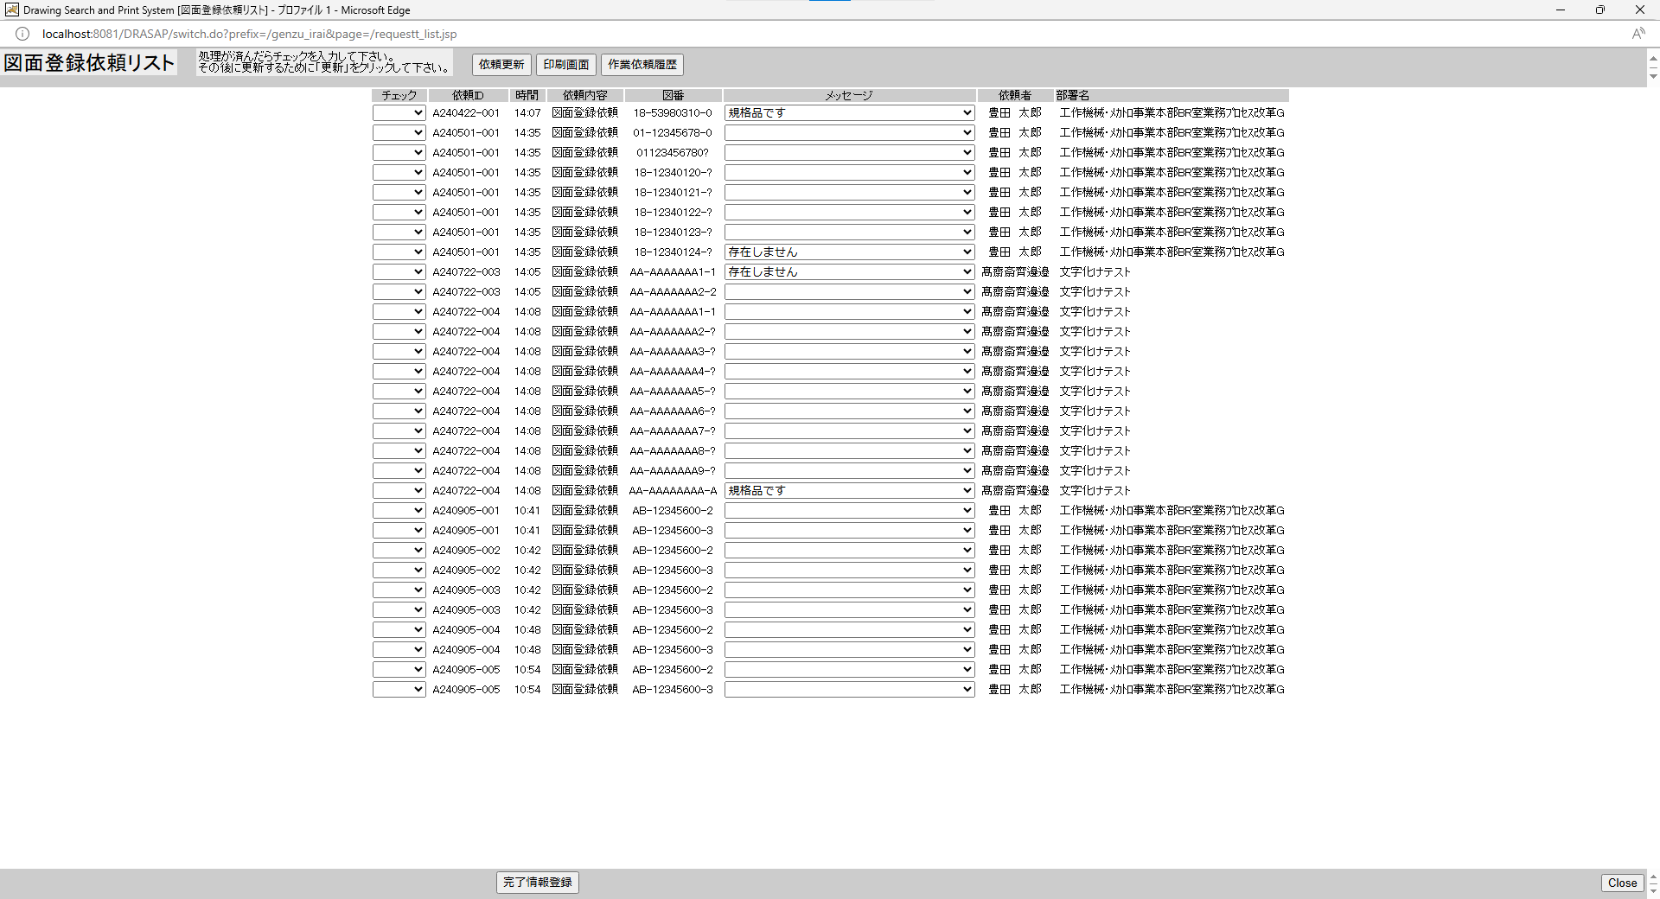
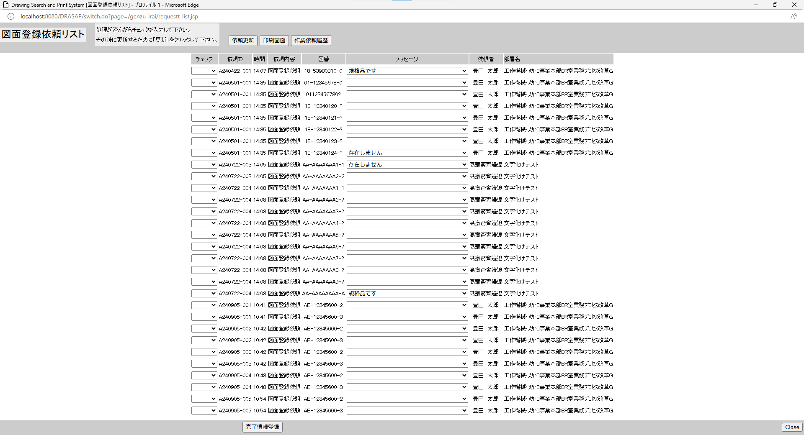

図面登録依頼リスト画面がクローズされること。
呼出し元への画面遷移はなし。
図面登録依頼リスト画面がクローズされること。
呼出し元への画面遷移はなし。

No.45
OLD | NEW

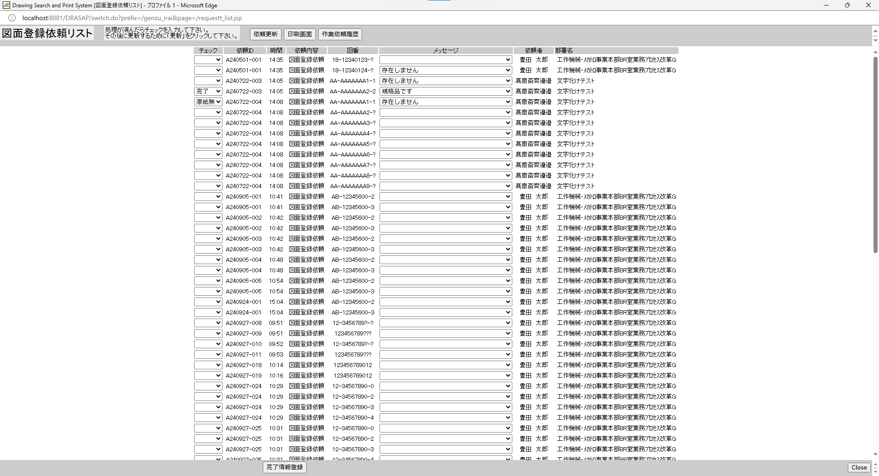
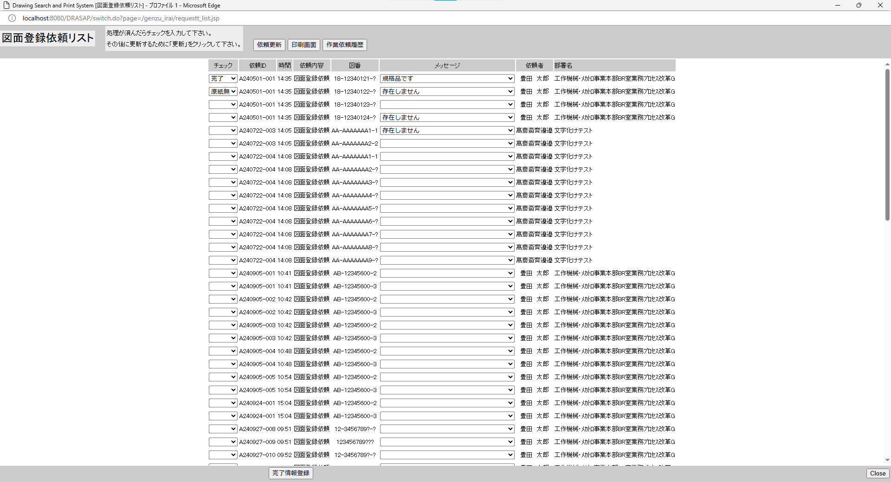

押下
押下

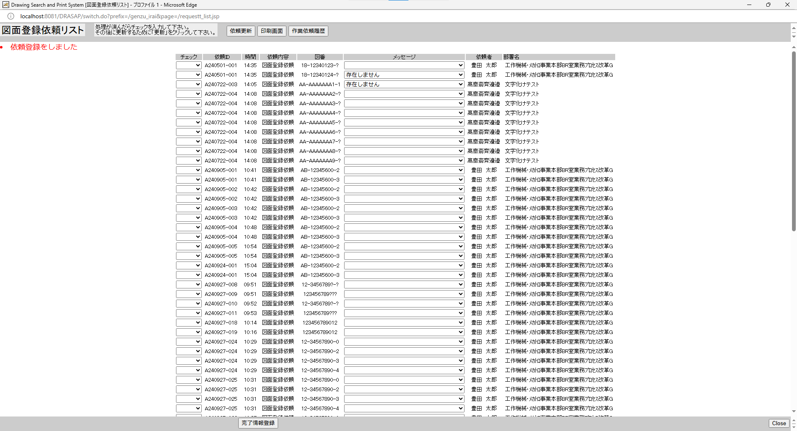
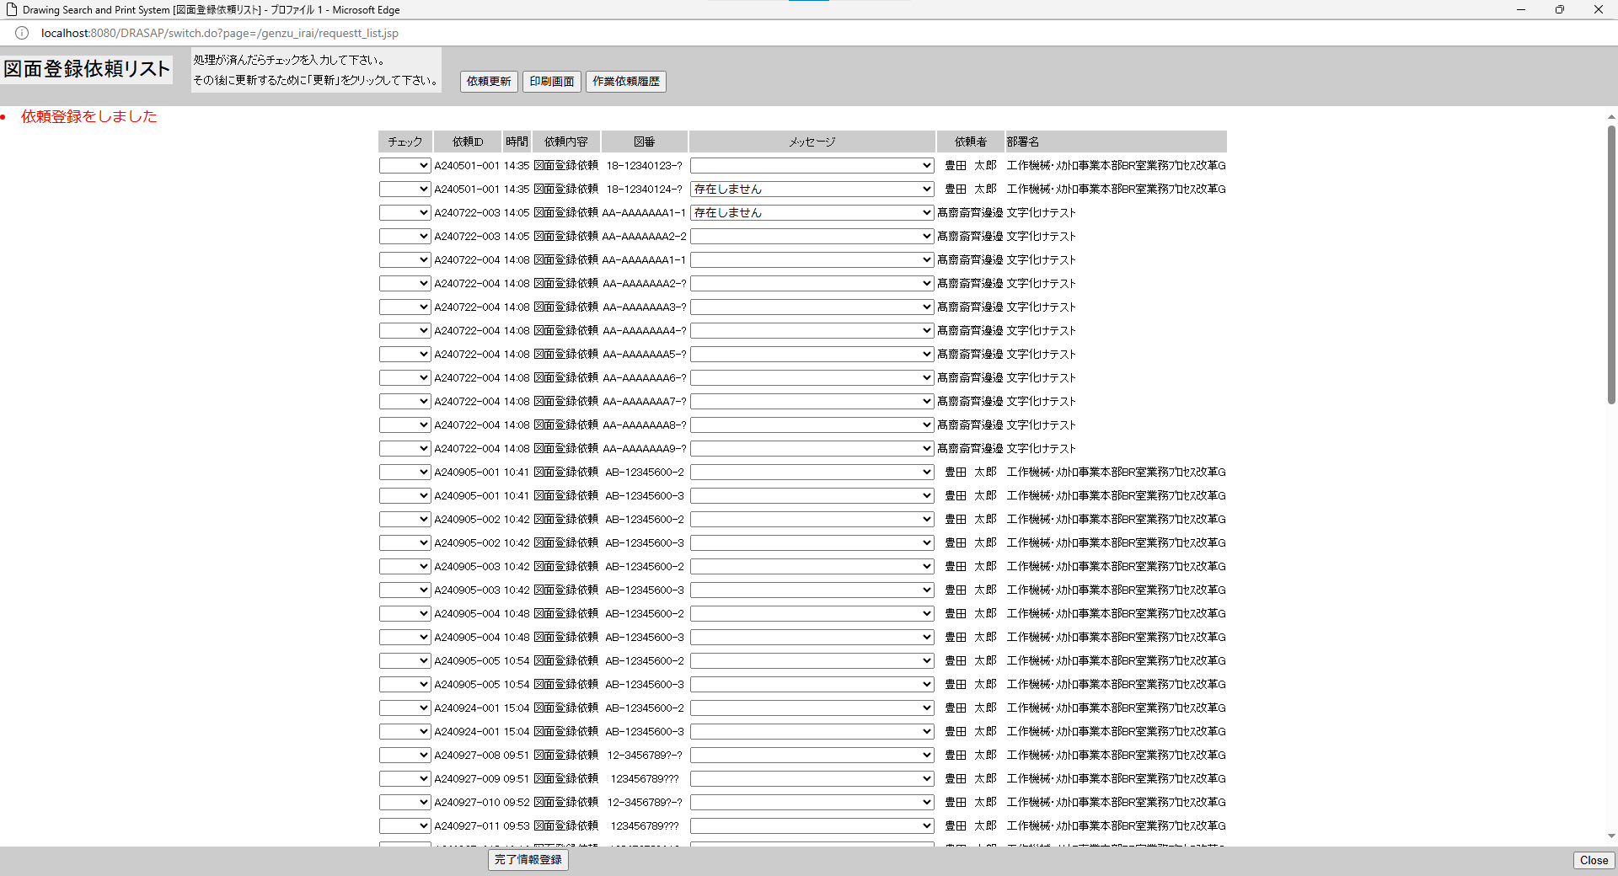

別ウィンドウでブラウザを起動する

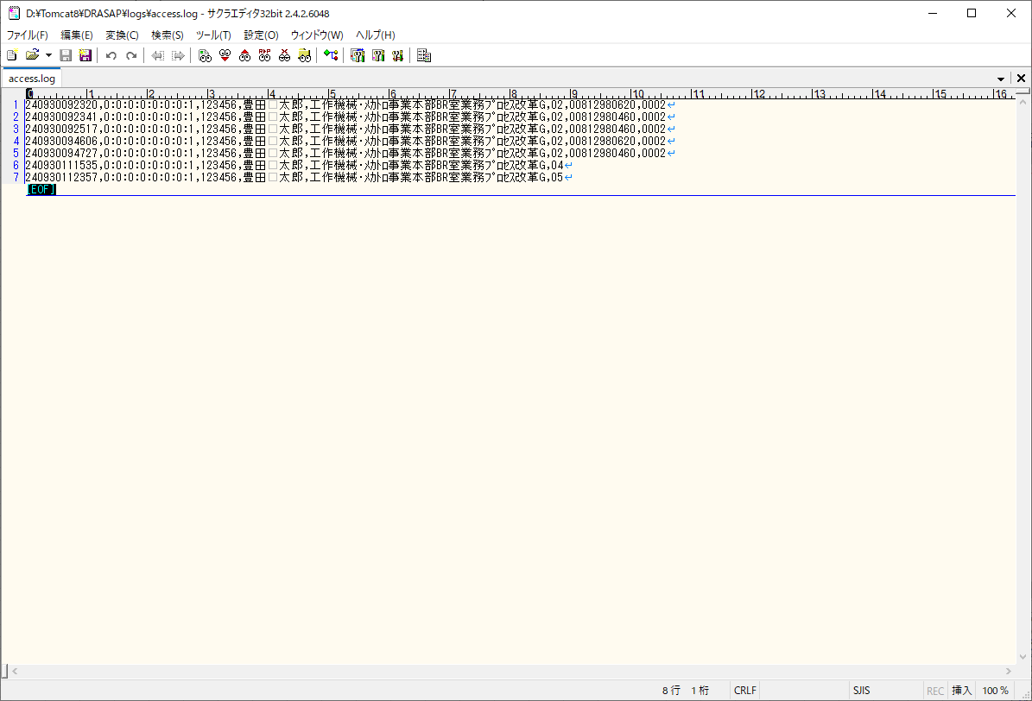
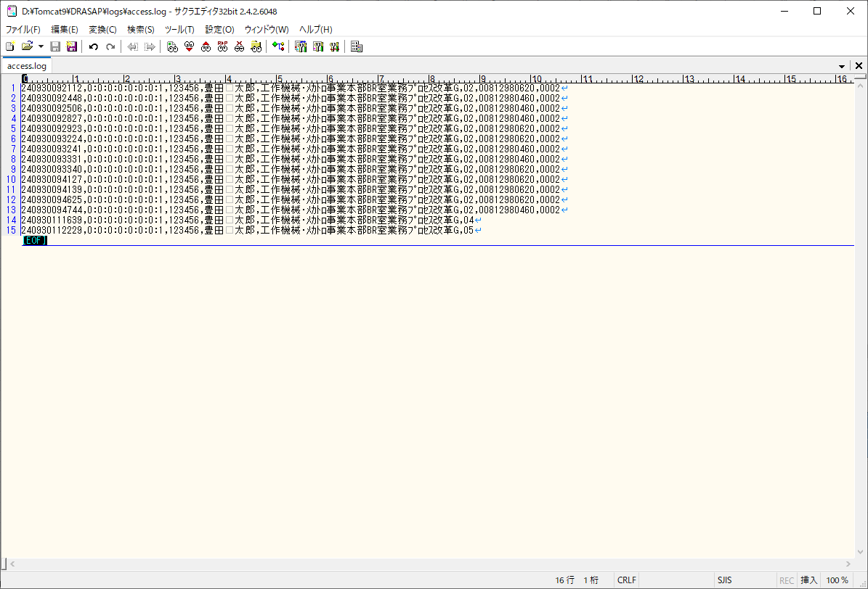

アクセスログに図面登録依頼リストで「完了」、または「原紙無」の入力ががあったことを示す以下のログが出力されていること。
[yyMMddHHmmss],[アクセス端末IPアドレス],[ユーザID],[氏名],[部署名],05
[yyMMddHHmmss],[アクセス端末IPアドレス],[ユーザID],[氏名],[部署名],05
ログは依頼単位に出力されていること。

アクセスログに図面登録依頼リストで「完了」、または「原紙無」の入力ががあったことを示す以下のログが出力されていること。
[yyMMddHHmmss],[アクセス端末IPアドレス],[ユーザID],[氏名],[部署名],05
[yyMMddHHmmss],[アクセス端末IPアドレス],[ユーザID],[氏名],[部署名],05
ログは依頼単位に出力されていること。

